js06_1020
목 차
 | 강사 email |  |  |  |  | jamesol@paran.com
 | 수업café |  |  |  |  | https://cafe.daum.net/pcwk
 | JavaScript API |  |  |  |  | https://developer.mozilla.org/ko/docs/Web/JavaScript
 | 단축키 |  |  |  |  | https://jhnyang.tistory.com/323
 | ColorScriptor |  |  |  |  | https://colorscripter.com/
 | Date 객체
 |  | 날짜와 시간에 대한 정보를 얻거나 설정할 수 있다.
 |  | (local 시간 기준)

 |  | ex)
 |  |  | let date = new Date();
 |  |  | let date = new Date('년/월/일');

 |  |  | let date = new Date(년,월,일,시,분,초,밀리초);
 |  |  |  | /**
 |  |  |  | *
 |  |  |  | */

 |  |  |  | 'use strict';

 |  |  |  | //let dateObj = new Date();
 |  |  |  | let dateObj = new Date(2022,11,30,12,50);

 |  |  |  | let datInfo = {
 |  |  |  | year : dateObj.getFullYear(), //년도 4자리
 |  |  |  | month : dateObj.getMonth()+1, //월 0 ~ 11 까지 +1 필요
 |  |  |  | day : dateObj.getDate(), // 1 ~ 31일 까지
 |  |  |  | week : dateObj.getDay(), // 0 ~ 6 까지 (일요일 : 0, 토요일 : 6)
 |  |  |  | hours : dateObj.getHours(), // 시간
 |  |  |  | minutes : dateObj.getMinutes(), // 분
 |  |  |  | seconds : dateObj.getSeconds(), // 초
 |  |  |  | milseconds : dateObj.getMilliseconds() // 1/1000 초
^ |  |  |  | }
 |  |  |  | for(let i in datInfo) {
 |  |  |  | console.log(`${i} : ${datInfo[i]}`);
 |  |  |  | }

 | 정규 표현식
 |  | let reg = new RegExp('javascript');
 |  | let reg = /javascript/;

 |  |  | 속성 |  |  |  | 속성 설명
 |  |  | test() |  |  |  | 정규 표현식과 일치하는 문자열이 있으면 true, 없으면 false를 반환
 |  |  | match() |  |  |  | 정규 표현식과 일치하는 문자열을 배열로 만든다. 일치하는 무자열이 없으면 NULL 반환

 |  |  |  | /**
 |  |  |  | *
 |  |  |  | */
 |  |  |  | 'use strict';

 |  |  |  | let reg = /Javascript/;

 |  |  |  | // true
 |  |  |  | console.log(`reg.test('Javascript') : ${reg.test('Javascript')}`);

 |  |  |  | //false
 |  |  |  | console.log(`reg.test('Javascrip') : ${reg.test('Javascrip')}`);

 |  |  |  | let str = 'Java script';
 |  |  |  | console.log(str.match(reg)); // null

 |  |  |  | str = 'Javascript';
 |  |  |  | console.log(str.match(reg));

 |  |  |  | let hpReg = /^\d{10,11}/; // \d숫자 검색 : {10, 11}는 숫자가 10 ~ 11자리 의미,^(시작), $(끝)

 |  |  |  | let hp1 = '010123456';
 |  |  |  | let hp2 = '01012345678';

 |  |  |  | console.log(hpReg.test(hp1));
 |  |  |  | console.log(hpReg.test(hp2));

 | Map객체, Set객체
 |  | ES6(2015)추가

 |  | Map은 Key, Value쌍으로 데이터 관리
 |  | Set은 값만 존재하고 중복된 값을 허용하지 않는다.
 |  |  | /**
 |  |  | *
 |  |  | */
 |  |  | 'use strict';

 |  |  | let sub = new Map();
 |  |  | sub.set('html',1);
 |  |  | sub.set('css',2);
 |  |  | sub.set('javascript',3);

 |  |  | console.log(`sub.get('javascript') : ${sub.get('javascript')}`);
 |  |  | console.log(`sub.has('cas') : ${sub.has('css')}`);

 |  |  | for(let key of sub.keys()) {
 |  |  | console.log(`key:${key}, ${sub.get(key)}`);
 |  |  | }

 |  |  | //set
 |  |  | let sub01 = new Set();
 |  |  | sub01.add('a');
 |  |  | sub01.add('b');
 |  |  | sub01.add('c');
 |  |  | sub01.add('b');

 |  |  | for(let value of sub01.values()) {
 |  |  | console.log(`value : ${value}`)
 |  |  | }

 | 이벤트
 |  | 마우스, 키, 폼, 로드, 기타 이벤트

 |  | 마우스 이벤트

 |  |  | 이벤트 |  |  |  | 설명
 |  |  | click |  |  |  | 마우스 클릭 했을 때 이벤트가 발생
 |  |  | dblclick |  |  |  | 마우스 더블클릭 했을 때 이벤트 발생
 |  |  | mouseover |  |  |  | 마우스를 오버했을 때 이벤트 발생
 |  |  | mouseout |  |  |  | 마우스가 아웃했을 때 이벤트가 발생
 |  |  | mousedown |  |  |  | 마우스를 눌렀을 때 이벤트 발생
 |  |  | mouseup |  |  |  | 마우스를 떼었을 때 이벤트 발생
 |  |  | mousemove |  |  |  | 마우스 움직였을 떄

 |  |  | 키 이벤트
 |  |  | 이벤트 |  |  |  | 설명
 |  |  | keydown |  |  |  | 키를 눌렀을 때 이벤트 발생
 |  |  | keyup |  |  |  | 키를 떼었을 때 이벤트 발생
 |  |  | keypress |  |  |  | 키를 누른 상태에서 이벤트 발생

 |  |  | 폼 이벤트
 |  |  | 이벤트 |  |  |  | 설명
 |  |  | focus |  |  |  | 포커스가 이동되었을 때 이벤트 발생
 |  |  | blur |  |  |  | 포커스가 벗어났을 때 이벤트 발생
 |  |  | change |  |  |  | 값이 변경되었을 때 이벤트 발생
 |  |  | submit |  |  |  | submit버튼을 눌렀을 때 이벤트 발생
 |  |  | reset |  |  |  | reset버튼을 눌렀을 때 이벤트 발생
 |  |  | select |  |  |  | input, textarea요소 안의 텍스트를 드래그 해서 선택했을 때 이벤트 발생

 |  |  | 로드, 기타 이벤트
 |  |  | 이벤트 |  |  |  | 설명
 |  |  | load |  |  |  | 로딩이 완료 되었을 때 이벤트 발생
 |  |  | scroll |  |  |  | 스크롤 바를 움직였을 때
 |  |  | resize |  |  |  | 사이즈가 변경되었을 때
 |  |  | abort |  |  |  | 이미지 로딩이 중단되었을 때 이벤트 발생

 | 이벤트 연결 방식
 |  | 인라인, 기본, 표준 이벤트 모델

 |  | 인라인 이벤트 모델
 |  |  | html요소에 직접 이벤트를 연결하는 방식

 |  |  | ex)
 |  |  |  | <button onClick="doSave()">저장</button>

 |  |  |  |  | <!DOCTYPE html>
 |  |  |  |  | <html lang="ko">
 |  |  |  |  | <head>
 |  |  |  |  | <meta name="viewport" content="width=device-width, initail-scale=1.0">
 |  |  |  |  | <meta name="description" content="pcwk html 교육" />
 |  |  |  |  | <!-- 키워드 -->
 |  |  |  |  | <meta name="keyword" content="html5, css3, javascript6, jQuery교육">
 |  |  |  |  | <meta charset="UTF-8">
 |  |  |  |  | <link rel="shortcut icon" type="image/x-icon" href="/PC_HTML/favicon.ico">
 |  |  |  |  | <style>
 |  |  |  |  | </style>
 |  |  |  |  | <title>제목</title>
 |  |  |  |  | <!-- javascript -->
 |  |  |  |  | <script>
 |  |  |  |  | </script>
 |  |  |  |  | <script src="js04.js">
 |  |  |  |  | </script>
 |  |  |  |  | </head>
 |  |  |  |  | <body>
 |  |  |  |  | <button onclick="javascript:doSave(10);">저장</button>
 |  |  |  |  | </body>
 |  |  |  |  | </html>
 |  |  |  |  | /**
 |  |  |  |  | *
 |  |  |  |  | */
 |  |  |  |  | 'use strict';

 |  |  |  |  | function doSave(n) {
 |  |  |  |  | console.log(`n:${n}`);
 |  |  |  |  | alert(n);
 |  |  |  |  | }

 | 기본 이벤트 모델
 |  | html 요소를 취득한 후 이벤트를 객체 메서드 형식으로 연결하는 방식
 |  | 객체.메서드 = function() {…}

 |  | html 요소를 취득 할 때는 순서상 취득할 요소가 요소 취득 명령어 이전에 있어야 한다.
 |  |  | <!DOCTYPE html>
 |  |  | <html lang="ko">
 |  |  | <head>
 |  |  | <meta name="viewport" content="width=device-width, initail-scale=1.0">
 |  |  | <meta name="description" content="pcwk html 교육" />
 |  |  | <!-- 키워드 -->
 |  |  | <meta name="keyword" content="html5, css3, javascript6, jQuery교육">
 |  |  | <meta charset="UTF-8">
 |  |  | <style>
 |  |  | </style>
 |  |  | <title>제목</title>
 |  |  | <!-- javascript -->
 |  |  | <script type="text/javascript">
 |  |  | </script>
 |  |  | </head>
 |  |  | <body>
 |  |  | <button id="bt">클릭</button> <!-- 취득할 요소 -->
 |  |  | <script>
 |  |  | let btButton = document.getElementById("bt");
 |  |  | btButton.onclick = function(){
 |  |  | console.log('OK');
 |  |  | }
 |  |  | </script>
 |  |  | </body>
 |  |  | </html>

 |  |  | <!DOCTYPE html>
 |  |  | <html lang="ko">
 |  |  | <head>
 |  |  | <meta name="viewport" content="width=device-width, initail-scale=1.0">
 |  |  | <meta name="description" content="pcwk html 교육" />
 |  |  | <!-- 키워드 -->
 |  |  | <meta name="keyword" content="html5, css3, javascript6, jQuery교육">
 |  |  | <meta charset="UTF-8">
 |  |  | <style>
 |  |  | </style>
 |  |  | <title>제목</title>
 |  |  | <!-- javascript -->
 |  |  | <script type="text/javascript">
 |  |  | //window 로딩이 완료되면
 |  |  | window.onload = function() {
 |  |  | let btButton = document.getElementById("bt");
 |  |  | btButton.onclick = function(){
 |  |  | console.log('OK');
 |  |  | };
 |  |  | };
 |  |  | </script>
 |  |  | </head>
 |  |  | <body>
 |  |  | <button id="bt">클릭</button> <!-- 취득할 요소 -->
 |  |  | <script>
 |  |  | </script>
 |  |  | </body>
 |  |  | </html>

 | 표준 이벤트 모델
 |  | 객체.addEventListner('이벤트',함수); 의 방식으로 이벤트를 연결한다.
 |  |  | <!DOCTYPE html>
 |  |  | <html lang="ko">
 |  |  | <head>
 |  |  | <meta name="viewport" content="width=device-width, initail-scale=1.0">
 |  |  | <meta name="description" content="pcwk html 교육" />
 |  |  | <!-- 키워드 -->
 |  |  | <meta name="keyword" content="html5, css3, javascript6, jQuery교육">
 |  |  | <meta charset="UTF-8">
 |  |  | <link rel="shortcut icon" type="image/x-icon" href="/PC_HTML/favicon.ico">
 |  |  | <style>
 |  |  | </style>
 |  |  | <title>제목</title>
 |  |  | <!-- javascript -->
 |  |  | <script type="text/javascript">
 |  |  | window.onload = function(){
 |  |  | let bt = document.getElementById("bt");
 |  |  | function view(){
 |  |  | console.log('OK');
 |  |  | }
 |  |  | //이벤트 감지
 |  |  | bt.addEventListener('click',view); // 이벤트에는 on을 안붙인다.
 |  |  | };
 |  |  | </script>
 |  |  | </head>
 |  |  | <body>
 |  |  | <button id="bt">클릭</button>
 |  |  | </body>
 |  |  | </html>

 | 이벤트 객체
 |  | 내장 객체처럼 자바스크립트에서 기본적으로 제공해주는 객체

 |  | 이벤트 객체를 이용하면 마우스 클릭시 좌표정보, 이벤트를 발생시킨 객체가 어떤 것인지 등 많은 정보를 알 수 있다.

 |  | bt.onclick = function(event){
 |  |  | event.프로퍼티;
 |  |  | event.메서드;
 |  | };

 |  |  |  | <!DOCTYPE html>
 |  |  |  | <html lang="ko">
 |  |  |  | <head>
 |  |  |  | <meta name="viewport" content="width=device-width, initail-scale=1.0">
 |  |  |  | <meta name="description" content="pcwk html 교육" />
 |  |  |  | <!-- 키워드 -->
 |  |  |  | <meta name="keyword" content="html5, css3, javascript6, jQuery교육">
 |  |  |  | <meta charset="UTF-8">
 |  |  |  | <link rel="shortcut icon" type="image/x-icon" href="/PC_HTML/favicon.ico">
 |  |  |  | <style>
 |  |  |  | div {
 |  |  |  | height: 100px;
 |  |  |  | background-color: #718c00;
 |  |  |  | margin-top: 20px;
 |  |  |  | color: #fff;
 |  |  |  | }
 |  |  |  | </style>
 |  |  |  | <title>제목</title>
 |  |  |  | <!-- javascript -->
 |  |  |  | <script type="text/javascript">
 |  |  |  | window.onload = function() {
 |  |  |  | let bt = document.getElementById("bt");
 |  |  |  | let area = document.getElementById("area");
 |  |  |  | bt.onclick = function(event) {
 |  |  |  | console.log(`event.target : ${event.target}`); // html button 객체
 |  |  |  | console.log(`event.type : ${event.type}`);
 |  |  |  | console.log(`event.clientX : ${event.clientX}`); // 브라우저 기준 좌표
 |  |  |  | console.log(`event.clientY : ${event.clientY}`);
 |  |  |  | console.log(`event.screenX : ${event.screenX}`); // 화면 기준 좌표
 |  |  |  | console.log(`event.screenY : ${event.screenY}`);
 |  |  |  | };

 |  |  |  | area.onmousedown = function(e) {
 |  |  |  | console.log(`e.button : ${e.button}`);
 |  |  |  | }

 |  |  |  | };
 |  |  |  | </script>
 |  |  |  | </head>
 |  |  |  | <body>
 |  |  |  | <button id="bt">클릭</button>
 |  |  |  | <div id="area">여기에 마우스 왼쪽, 오른쪽, 가운데 클릭 </div>
 |  |  |  | </body>
 |  |  |  | </html>

 | 이벤트 객체의 주요 메서드

 |  |  | 메서드 |  |  |  | 설명
 |  |  | preventDefault() |  |  |  | 기본 이벤트의 실행을 막아준다.
 |  |  | stopPropagation() |  |  |  | 이벤트 버블링을 방지한다.

 |  |  | preventDefault()
 |  |  |  | 기본 이벤트(form submit, a) html요소 중 자바스크립트가 아닌 html 자체가 갖고 있는 이벤트 요소

 |  |  |  | <!DOCTYPE html>
 |  |  |  | <html lang="ko">
 |  |  |  | <head>
 |  |  |  | <meta name="viewport" content="width=device-width, initail-scale=1.0">
 |  |  |  | <meta name="description" content="pcwk html 교육" />
 |  |  |  | <!-- 키워드 -->
 |  |  |  | <meta name="keyword" content="html5, css3, javascript6, jQuery교육">
 |  |  |  | <meta charset="UTF-8">
 |  |  |  | <link rel="shortcut icon" type="image/x-icon" href="/PC_HTML/favicon.ico">
 |  |  |  | <style>
 |  |  |  | </style>
 |  |  |  | <title>제목</title>
 |  |  |  | <!-- javascript -->
 |  |  |  | <script type="text/javascript">
 |  |  |  | window.onload = function() {
 |  |  |  | let pcwk = document.getElementById("pcwk");
 |  |  |  | pcwk.onclick = function(event) {
 |  |  |  | alert('pcwk Cafe'); // alert수행 이후 cafe 이동됨

 |  |  |  | // 기본이벤트 막기
 |  |  |  | //event.preventDefault();
 |  |  |  | return false; // preventDefault() 와 동일
 |  |  |  | };

 |  |  |  | };
 |  |  |  | </script>
 |  |  |  | </head>
 |  |  |  | <body>
 |  |  |  | <div>
 |  |  |  | <a href="https://cafe.daum.net/pcwk" id="pcwk">pcwk Cafe</a>
 |  |  |  | </div>
 |  |  |  | </body>
 |  |  |  | </html>

 |  |  | stopPropagation()
 |  |  |  | 이벤트 버블링은 부모 요소와 자식 요소 모두에 이벤트가 연결되어 있는 경우 자식 요소의 이벤트를 실행시
 |  |  |  | 부모 요소의 이벤트도 같이 발생.
 |  |  |  | 이벤트 버블링을 방지한다.
 |  |  |  |  | <!DOCTYPE html>
 |  |  |  |  | <html lang="ko">
 |  |  |  |  | <head>
 |  |  |  |  | <meta name="viewport" content="width=device-width, initail-scale=1.0">
 |  |  |  |  | <meta name="description" content="pcwk html 교육" />
 |  |  |  |  | <!-- 키워드 -->
 |  |  |  |  | <meta name="keyword" content="html5, css3, javascript6, jQuery교육">
 |  |  |  |  | <meta charset="UTF-8">
 |  |  |  |  | <link rel="shortcut icon" type="image/x-icon" href="/PC_HTML/favicon.ico">
 |  |  |  |  | <style>
 |  |  |  |  | * {
 |  |  |  |  | margin: 0;
 |  |  |  |  | padding: 0;
 |  |  |  |  | }

 |  |  |  |  | #outer {
 |  |  |  |  | background-color: #f00;
 |  |  |  |  | padding: 20px;
 |  |  |  |  | }

 |  |  |  |  | #inner {
 |  |  |  |  | background-color: #0f0;
 |  |  |  |  | padding: 20px;
 |  |  |  |  | }
 |  |  |  |  | </style>
 |  |  |  |  | <title>제목</title>
 |  |  |  |  | <!-- javascript -->
 |  |  |  |  | <script type="text/javascript">
 |  |  |  |  | window.onload = function() {
 |  |  |  |  | let outer = document.getElementById("outer");
 |  |  |  |  | let inner = document.getElementById("inner");

 |  |  |  |  | inner.onclick = function() {
 |  |  |  |  | alert('자식 이벤트');
 |  |  |  |  | };
 |  |  |  |  | outer.onclick = function(event) {
 |  |  |  |  | alert('부모 이벤트');
 |  |  |  |  | event.stopPropagation();
 |  |  |  |  | };
 |  |  |  |  | };
 |  |  |  |  | </script>
 |  |  |  |  | </head>
 |  |  |  |  | <body>
 |  |  |  |  | <div id="outer">
 |  |  |  |  | <p id="inner">클릭</p>
 |  |  |  |  | </div>
 |  |  |  |  | </body>
 |  |  |  |  | </html>

 |  |  |  |  | <!DOCTYPE html>
 |  |  |  |  | <html lang="ko">
 |  |  |  |  | <head>
 |  |  |  |  | <meta name="viewport" content="width=device-width, initail-scale=1.0">
 |  |  |  |  | <meta name="description" content="pcwk html 교육" />
 |  |  |  |  | <!-- 키워드 -->
 |  |  |  |  | <meta name="keyword" content="html5, css3, javascript6, jQuery교육">
 |  |  |  |  | <meta charset="UTF-8">
 |  |  |  |  | <link rel="shortcut icon" type="image/x-icon" href="/PC_HTML/favicon.ico">
 |  |  |  |  | <style>
 |  |  |  |  | form, div, input {
 |  |  |  |  | margin: 12px;
 |  |  |  |  | border: 1px solid red;
 |  |  |  |  | }
 |  |  |  |  | </style>
 |  |  |  |  | <title>제목</title>
 |  |  |  |  | <!-- javascript -->
 |  |  |  |  | <script type="text/javascript">
 |  |  |  |  | </script>
 |  |  |  |  | </head>
 |  |  |  |  | <body>
 |  |  |  |  | <h2>버블링</h2>
 |  |  |  |  | <p>이벤트 버블링은 부모요소와 자식 요소 모두에 이벤트가 연결되어 있을 경우<br>
 |  |  |  |  | 자식 요소의 이벤트를 실행 했을 대 부모요소의 이벤트도 같이 실행</p>
 |  |  |  |  | <form action="#" onclick="alert('form');">
 |  |  |  |  | <div onclick="event.stopPropagation();">
 |  |  |  |  | <input type="submit" onclick="alert('submit');" value="전송">
 |  |  |  |  | </div>
 |  |  |  |  | </form>
 |  |  |  |  | </body>
 |  |  |  |  | </html>
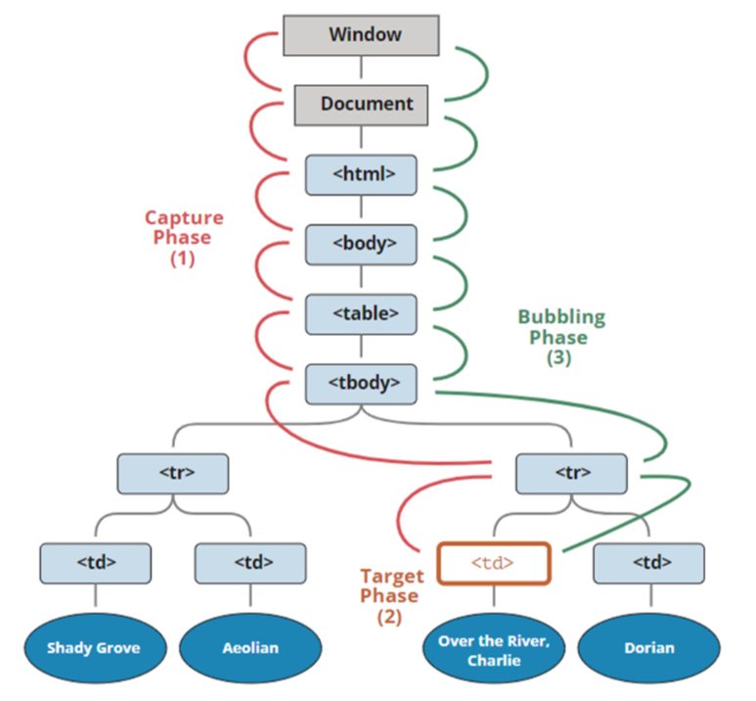

 | BOM(Browser Object Model)
 |  | BOM은 브라우저와 컴퓨터 스크린에 접근할 수 있는 객체의 모음

 |  | window객체
 |  |  | window객체는 웹브라우저에 대한 전반적인 정보 취득이나 제어등에 관련된 객체.
window 객체

Location 객체
Location 객체
history 객체
navigator 객체
document 객체

html

head
body

 | window객체 모델

 |  |  | 객체 |  |  |  | 설명
 |  |  | window |  |  |  | bom의 최상의 객체로, 각 프레임별로 하나씩 존재
 |  |  | location |  |  |  | 현재 URL에 대한 정보
 |  |  | screen |  |  |  | 브라우저 외부 환경에 대한 정보
 |  |  | history |  |  |  | 브라우저가 접근했던 URL history
 |  |  | navigator |  |  |  | 브라우저 버전정보를 속성으로 가지고 있음
 |  |  | document |  |  |  | 현재 문서에 대한 정보

 |  | window의 open()메서드
 |  |  | open()메서드는 새로운 윈도우를 만들어주는 메서드.
 |  |  | window.open('문서주소','윈도이름','옵션=값, 옵션=값,옵션=값,옵션=값');
 |  |  | window.open('windowopen.html','window팝업','width=400, height=600, menubar=no, status=no, toolbar=no');

top,left
 |  |  | width : 팝업창 가로길이
 |  |  | height : 팝업창 세로길이
 |  |  | toolbar=no : 단축도구창(툴바) 표시안함
 |  |  | menubar=no : 메뉴창(메뉴바) 표시안함
height
 |  |  | location=no : 주소창 표시안함
 |  |  | scrollbars=no : 스크롤바 표시안함
 |  |  | status=no : 아래 상태바창 표시안함
 |  |  | resizable=no : 창변형 하지않음
 |  |  | fullscreen=no : 전체화면 하지않음
width
 |  |  | channelmode=yes : F11 키 기능이랑 같음
 |  |  | left=0 : 왼쪽에 창을 고정(ex. left=30 이런식으로 조절)
 |  |  | top=0 : 위쪽에 창을 고정(ex. top=100 이런식으로 조절)

 |  |  |  | <!DOCTYPE html>
 |  |  |  | <html lang="ko">
 |  |  |  | <head>
 |  |  |  | <meta name="viewport" content="width=device-width, initail-scale=1.0">
 |  |  |  | <meta name="description" content="pcwk html 교육" />
 |  |  |  | <!-- 키워드 -->
 |  |  |  | <meta name="keyword" content="html5, css3, javascript6, jQuery교육">
 |  |  |  | <meta charset="UTF-8">
 |  |  |  | <link rel="shortcut icon" type="image/x-icon" href="/PC_HTML/favicon.ico">
 |  |  |  | <style>
 |  |  |  | </style>
 |  |  |  | <title>제목</title>
 |  |  |  | <!-- javascript -->
 |  |  |  | <script>
 |  |  |  | let myWindow;

 |  |  |  | window.onload = function() {
 |  |  |  | const bt = document.getElementById("bt");
 |  |  |  | bt.onclick = function() {
 |  |  |  | //크롬, edge : scrollbars, resizable 먹지않음
 |  |  |  | //IE : 적용됨
 |  |  |  | //팝업창 열기
 |  |  |  | //target : _blank -> 팝업을 새창에서 연다.
 |  |  |  | // _self -> 현재 체이지에서 새창이 열린다.
 |  |  |  | // _parent-> 부모창에서 팝업이 열린다.
 |  |  |  | // _top -> 현재 페이지에서 최상위 페이지에서 팝업이 열린다.
 |  |  |  | myWindow = window.open('https://cafe.daum.net/pcwk','PCWK','width=600, height=400, left=100, top=10, location=no');
 |  |  |  | //window.open('/PC_HTML/javascript/ch05/js07_eventBubble.html','PCWK','width=600, height=400, left=100, top=10')
 |  |  |  | //window.open('/PC_HTML/javascript/ch05/js07_eventBubble.html','PCWK','width=800, height=600, left=100, top=10')
 |  |  |  | };
 |  |  |  | };

 |  |  |  | function closePopup(){
 |  |  |  | console.log('closePopup');
 |  |  |  | //myWindow.close();
 |  |  |  | }

 |  |  |  | </script>
 |  |  |  | </head>
 |  |  |  | <body>
 |  |  |  | <h2>window.open()</h2>
 |  |  |  | <hr/>
 |  |  |  | <button id="bt">새창열기</button>
 |  |  |  | <button onclick="javascript.closePopup();">닫기</button>
 |  |  |  | </body>
 |  |  |  | </html>

 | setInterval(), clearInterval(), serTimeout(), clearTimeout()

 |  | setInterval()
 |  |  | 일정시간마다 지정한 함수를 반복적으로 실행하게 해주는 메서드.

 |  |  | setInterval(function(){
 |  |  |  | 실행문;

 |  |  | },밀리초(1/1000) );

 |  | clearInterval()
 |  |  | setInterval()을 중지 시키는 메서드

 |  |  | clearInterval()을 사용하려면 setInterval()을 받은 변수를 통해 중지시킨다.

 |  |  |  | <!DOCTYPE html>
 |  |  |  | <html lang="ko">
 |  |  |  | <head>
 |  |  |  | <meta name="viewport" content="width=device-width, initail-scale=1.0">
 |  |  |  | <meta name="description" content="pcwk html 교육" />
 |  |  |  | <!-- 키워드 -->
 |  |  |  | <meta name="keyword" content="html5, css3, javascript6, jQuery교육">
 |  |  |  | <meta charset="UTF-8">
 |  |  |  | <link rel="shortcut icon" type="image/x-icon" href="/PC_HTML/favicon.ico">
 |  |  |  | <style>
 |  |  |  | </style>
 |  |  |  | <title>제목</title>
 |  |  |  | <!-- javascript -->
 |  |  |  | <script>

 |  |  |  | window.onload = function() {
 |  |  |  | let bt = document.getElementById('bt');

 |  |  |  | let i = 0;
 |  |  |  | let increase = window.setInterval(function(){
 |  |  |  | i++;
 |  |  |  | console.log(`3초마다 수행: ${i}`);
 |  |  |  | },500);

 |  |  |  | bt.onclick = function() {
 |  |  |  | window.clearInterval(increase);
 |  |  |  | console.log('clear');
 |  |  |  | };

 |  |  |  | };
 |  |  |  | </script>
 |  |  |  | </head>
 |  |  |  | <body>
 |  |  |  | <button id="bt">버튼</button>
 |  |  |  | </body>
 |  |  |  | </html>

 |  | setTimeout()
 |  |  | 설정한 시간이 흐른 뒤에 지정한 함수를 1회 수행하는 메서드

 |  | clearTimeout()
 |  |  | setTimeout()중지

 | location객체
 |  | 웹브라우저의 주소 URL 관련객체

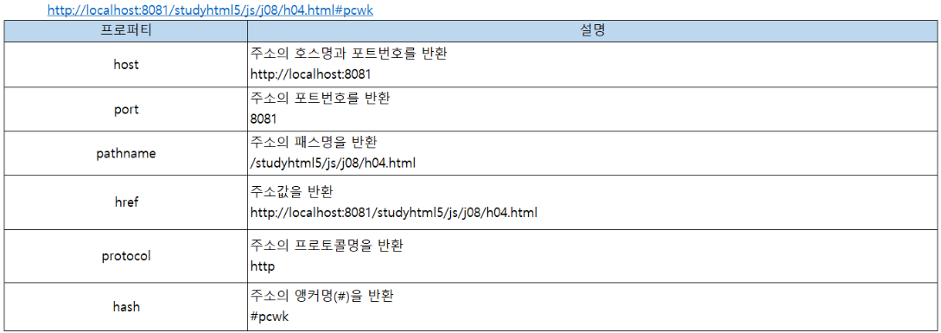

 |  |  | <!DOCTYPE html>
 |  |  | <html lang="ko">
 |  |  | <head>
 |  |  | <meta name="viewport" content="width=device-width, initail-scale=1.0">
 |  |  | <meta name="description" content="pcwk html 교육" />
 |  |  | <!-- 키워드 -->
 |  |  | <meta name="keyword" content="html5, css3, javascript6, jQuery교육">
 |  |  | <meta charset="UTF-8">
 |  |  | <link rel="shortcut icon" type="image/x-icon" href="/PC_HTML/favicon.ico">
 |  |  | <style>
 |  |  | </style>
 |  |  | <title>제목</title>
 |  |  | <!-- javascript -->
 |  |  | <script type="text/javascript">
 |  |  | window.onload = function() {
 |  |  | console.log(`window.location.host: ${window.location.host}`);
 |  |  | console.log(`location.protocol: ${location.protocol}`); //location.protocol : http:
 |  |  | console.log(`location.pathname: ${location.pathname}`); //location.pathname : /PC_HTML/javascript/ch05/js11_location.html
 |  |  | };
 |  |  | </script>
 |  |  | </head>
 |  |  | <body>
 |  |  | <h2>location</h2>
 |  |  | <button onclick="javascript:location.reload();">reload</button>
 |  |  | <button onclick="javascript:location.replace('https://cafe.daum.net/pcwk');">replace</button>
 |  |  | </body>
 |  |  | </html>

 | screen 객체
 |  | 모니터 화면정보를 가지고 있는 객체
 |  | (popup center 정렬)

 |  |  |  |  |  |  |  |  | 1920*1080
600*400
 |  |  |  |  |  |  |  |  | 1920/2 - 600/2 = left
 |  |  |  |  |  |  |  |  | 1080/2 - 400/2 = top

 |  |  |  | <!DOCTYPE html>
 |  |  |  | <html lang="ko">
 |  |  |  | <head>
 |  |  |  | <meta name="viewport" content="width=device-width, initail-scale=1.0">
 |  |  |  | <meta name="description" content="pcwk html 교육" />
 |  |  |  | <!-- 키워드 -->
 |  |  |  | <meta name="keyword" content="html5, css3, javascript6, jQuery교육">
 |  |  |  | <meta charset="UTF-8">
 |  |  |  | <link rel="shortcut icon" type="image/x-icon" href="/PC_HTML/favicon.ico">
 |  |  |  | <style>
 |  |  |  | </style>
 |  |  |  | <title>제목</title>
 |  |  |  | <!-- javascript -->
 |  |  |  | <script type="text/javascript">
 |  |  |  | window.onload = function() {
 |  |  |  | let w = window.screen.width;
 |  |  |  | let h = screen.height;

 |  |  |  | console.log(`screen.width:${w}`);
 |  |  |  | console.log(`screen.height:${h}`);

 |  |  |  | let bt = document.getElementById('bt');
 |  |  |  | bt.onclick = function() {
 |  |  |  | let url = "/PC_HTML/javascript/ch05/js11_location.html";
 |  |  |  | let popupWidth = 600;
 |  |  |  | let popupHeight = 400;

 |  |  |  | let leftValue = w/2 - popupWidth/2;
 |  |  |  | let topValue = h/2 - popupHeight/2;

 |  |  |  | window.open(url,"_blank","width=600, height=400,left="+leftValue+",top="+topValue);
 |  |  |  | };
 |  |  |  | };
 |  |  |  | </script>
 |  |  |  | </head>
 |  |  |  | <body>
 |  |  |  | <button id="bt">팝업</button>
 |  |  |  | </body>
 |  |  |  | </html>

 | history 객체
 |  | 페이지가 이동한 정보를 관리하는 객체
 |  |  | 메서드 |  |  |  | 설명
 |  |  | back() |  |  |  | 이전 페이지로 이동
 |  |  | forward() |  |  |  | 이후 페이지로 이동
 |  |  | go() |  |  |  | go(n)일때 n값에 따라 양수이면 이후, 음수이면 이전 페이지로 이동

 |  |  | <!DOCTYPE html>
 |  |  | <html lang="ko">
 |  |  | <head>
 |  |  | <meta name="viewport" content="width=device-width, initail-scale=1.0">
 |  |  | <meta name="description" content="pcwk html 교육" />
 |  |  | <!-- 키워드 -->
 |  |  | <meta name="keyword" content="html5, css3, javascript6, jQuery교육">
 |  |  | <meta charset="UTF-8">
 |  |  | <link rel="shortcut icon" type="image/x-icon" href="/PC_HTML/favicon.ico">
 |  |  | <style>
 |  |  | </style>
 |  |  | <title>제목</title>
 |  |  | <!-- javascript -->
 |  |  | <script type="text/javascript">
 |  |  | </script>
 |  |  | </head>
 |  |  | <body>
 |  |  | <button onclick="history.back();">back</button>
 |  |  | <button onclick="history.forward();">forward</button>
 |  |  | <button onclick="history.go(1);">go(양수)이후</button>
 |  |  | <button onclick="history.go(-1);">go(음수)이전</button>
 |  |  | </body>
 |  |  | </html>

 | navigator 객체
 |  | 브라우저 버전이나 브라우저명 등 브라우저 정보를 담고 있는 객체

 |  |  | 프로퍼티 |  |  |  | 설명
 |  |  | appCodeName |  |  |  | 브라우저의 코드명을 반환
 |  |  | appName |  |  |  | 브라우저 명
 |  |  | appVersion |  |  |  | 브라우저 버전
 |  |  | platform |  |  |  | 플랫폼 명
 |  |  | userAgent |  |  |  | 브라우저의 코드명과 버전을 반환

 |  |  |  | <!DOCTYPE html>
 |  |  |  | <html lang="ko">
 |  |  |  | <head>
 |  |  |  | <meta name="viewport" content="width=device-width, initail-scale=1.0">
 |  |  |  | <meta name="description" content="pcwk html 교육" />
 |  |  |  | <!-- 키워드 -->
 |  |  |  | <meta name="keyword" content="html5, css3, javascript6, jQuery교육">
 |  |  |  | <meta charset="UTF-8">
 |  |  |  | <link rel="shortcut icon" type="image/x-icon" href="/PC_HTML/favicon.ico">
 |  |  |  | <style>
 |  |  |  | </style>
 |  |  |  | <title>제목</title>
 |  |  |  | <!-- javascript -->
 |  |  |  | <script type="text/javascript">
 |  |  |  | let browser = window.navigator.userAgent;
 |  |  |  | console.log('browser:'+browser);
 |  |  |  | function getBrowserInfo() {
 |  |  |  | let agent = window.navigator.userAgent.toUpperCase();
 |  |  |  | console.log('agent:'+agent);

 |  |  |  | if(agent.lastIndexOf('EDG')>=0) {
 |  |  |  | return 'EDG';
 |  |  |  | } else if(agent.lastIndexOf('FIREFOX')>=0) {
 |  |  |  | return 'FIREFOX';
 |  |  |  | } else if(agent.lastIndexOf('CHROME')>=0) {
 |  |  |  | return 'CHROME';
 |  |  |  | } else if(agent.lastIndexOf('TRIDENT')>=0) {
 |  |  |  | return 'IE';
 |  |  |  | } else if(agent.lastIndexOf('MOBILE')){
 |  |  |  | return 'MOBILE_IPHONE';
 |  |  |  | } else if (agent.lastIndexOf('SAMSUNG'>=0)) {
 |  |  |  | return 'SAMSUNG';
 |  |  |  | } else {
 |  |  |  | return 'unknown';
 |  |  |  | }

 |  |  |  | //MOBILE

 |  |  |  | }

 |  |  |  | window.onload = function() {
 |  |  |  | console.log(getBrowserInfo());
 |  |  |  | alert(getBrowserInfo());
 |  |  |  | };
 |  |  |  | </script>
 |  |  |  | </head>
 |  |  |  | <body>
 |  |  |  | </body>
 |  |  |  | </html>

 | DOM(Document Object Model)
 |  | 문서 객체 모델, DOM은 HTML요소(element)의 선택 생성, 삭제 등을 위해 사용.
 |  | html문서는 node와 node 가 연결된 tree구조
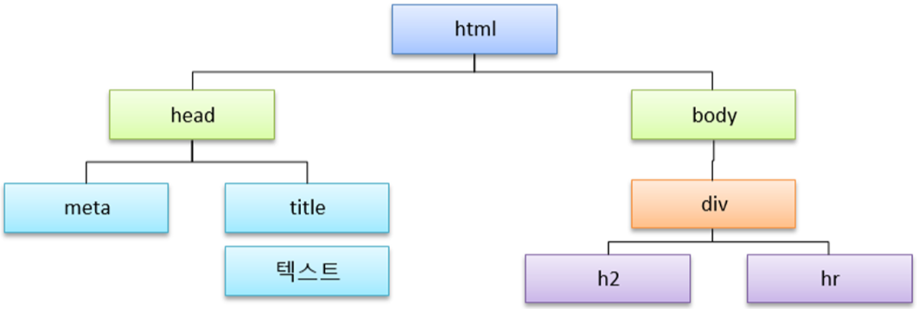

 |  | 요소의 선택

 |  |  |  |  |  |  |  |  |  | <div id="pcwk"></div>
 |  |  |  |  |  |  |  |  |  | <div class="pcwk"></div>
 |  |  |  |  |  |  |  |  |  | <div></div>
 |  |  |  |  |  |  |  |  |  | <div name="pcwk"></div>
 |  |  |  |  |  |  |  |  |  | querySelect("#pcwk");
 |  |  |  |  |  |  |  |  |  | querySelect(".pcwk");
 |  |  |  |  |  |  |  |  |  | querySelect("div");
 |  |  |  | <!DOCTYPE html>
 |  |  |  | <html lang="ko">
 |  |  |  | <head>
 |  |  |  | <meta name="viewport" content="width=device-width, initail-scale=1.0">
 |  |  |  | <meta name="description" content="pcwk html 교육" />
 |  |  |  | <!-- 키워드 -->
 |  |  |  | <meta name="keyword" content="html5, css3, javascript6, jQuery교육">
 |  |  |  | <meta charset="UTF-8">
 |  |  |  | <link rel="shortcut icon" type="image/x-icon" href="/PC_HTML/favicon.ico">
 |  |  |  | <style>
 |  |  |  | </style>
 |  |  |  | <title>제목</title>
 |  |  |  | <!-- javascript -->
 |  |  |  | <script type="text/javascript">
 |  |  |  | window.onload = function() {
 |  |  |  | let list01 = document.querySelector('#box01>ul>li');
 |  |  |  | list01.style.background = "#ff6600";
 |  |  |  | console.log(`list01:${list01}`);

 |  |  |  | //li요소를 배열로 선택
 |  |  |  | let list02 = document.querySelectorAll('#box02>ul>li');
 |  |  |  | list02[2].style.background = "#ccc";
 |  |  |  | console.log(`list02:${list02}`);

 |  |  |  | }
 |  |  |  | </script>
 |  |  |  | </head>
 |  |  |  | <body>
 |  |  |  | <div id="box01">
 |  |  |  | <ul>
 |  |  |  | <li>내용1</li>
 |  |  |  | <li>내용2</li>
 |  |  |  | <li>내용3</li>
 |  |  |  | </ul>
 |  |  |  | </div>

 |  |  |  | <div id="box02">
 |  |  |  | <ul>
 |  |  |  | <li>내용4</li>
 |  |  |  | <li>내용5</li>
 |  |  |  | <li>내용6</li>
 |  |  |  | </ul>
 |  |  |  | </div>

 |  |  |  | </body>
 |  |  |  | </html>

 | 상대 위치로 선택
 |  | 선택한 요소의 현재 위치를 기준으로 다른 요소 선택

 |  |  |  | <!DOCTYPE html>
 |  |  |  | <html lang="ko">
 |  |  |  | <head>
 |  |  |  | <meta name="viewport" content="width=device-width, initail-scale=1.0">
 |  |  |  | <meta name="description" content="pcwk html 교육" />
 |  |  |  | <!-- 키워드 -->
 |  |  |  | <meta name="keyword" content="html5, css3, javascript6, jQuery교육">
 |  |  |  | <meta charset="UTF-8">
 |  |  |  | <link rel="shortcut icon" type="image/x-icon" href="/PC_HTML/favicon.ico">
 |  |  |  | <style>
 |  |  |  | </style>
 |  |  |  | <title>제목</title>
 |  |  |  | <!-- javascript -->
 |  |  |  | <script type="text/javascript">
 |  |  |  | window.onload = function() {
 |  |  |  | //id = 'gnb' 선택
 |  |  |  | let gnb = document.querySelector("#gnb");
 |  |  |  | console.log(`gnb.parentNode : ${gnb.parentNode}`); //부모 노드 정리
 |  |  |  | console.log(`gnb.children[0]: ${gnb.children[0]}`); //ul선택
 |  |  |  | console.log(`gnb.children[0].children[0]: ${gnb.children[0].children[0]}`);//ul li첫번째
 |  |  |  | //ul li첫번째 형제 node
 |  |  |  | console.log(`gnb.children[0].children[0].nextElementSibling: ${gnb.children[0].children[0].nextElementSibling}`);
 |  |  |  | //ul li두번째 이번 형제 node
 |  |  |  | console.log(`gnb.children[0].children[2].previousSibling: ${gnb.children[0].children[2].previousSibling}`);
 |  |  |  | //ul first child
 |  |  |  | console.log(`gnb.children[0].firstChild: ${gnb.children[0].firstChild}`);
 |  |  |  | console.log(`gnb.children[0].firstChild: ${gnb.children[0].firstChild}`);
 |  |  |  | //ul last child
 |  |  |  | console.log(`gnb.children[0].lastChild: ${gnb.children[0].lastChild}`);
 |  |  |  | //ul first child nodeValue
 |  |  |  | console.log(`gnb.children[0].children[0].firstChild.nodeValue: ${gnb.children[0].children[0].firstChild.nodeValue}`);
 |  |  |  | //ul first child nodeType
 |  |  |  | //nodetype: 요소: 1, 속성: 2, 텍스트: 3
 |  |  |  | console.log(`gnb.children[0].children[0].nodeType: ${gnb.children[0].children[0].nodeType}`);
 |  |  |  | console.clear();
 |  |  |  | console.log(`gnb.id:${gnb.id}`);
 |  |  |  | console.log(`gnb.children[0].children[0].className:${gnb.children[0].children[0].className}`);

 |  |  |  | };
 |  |  |  | </script>
 |  |  |  | </head>
 |  |  |  | <body>
 |  |  |  | <div>
 |  |  |  | <nav id="gnb">
 |  |  |  | <ul>
 |  |  |  | <li class="first">내용1</li>
 |  |  |  | <li>내용2</li>
 |  |  |  | <li>내용3</li>
 |  |  |  | </ul>
 |  |  |  | </nav>
 |  |  |  | </div>
 |  |  |  | </body>
 |  |  |  | </html>

 |  |  |  | <!DOCTYPE html>
 |  |  |  | <html lang="ko">
 |  |  |  | <head>
 |  |  |  | <meta name="viewport" content="width=device-width, initail-scale=1.0">
 |  |  |  | <meta name="description" content="pcwk html 교육" />
 |  |  |  | <!-- 키워드 -->
 |  |  |  | <meta name="keyword" content="html5, css3, javascript6, jQuery교육">
 |  |  |  | <meta charset="UTF-8">
 |  |  |  | <link rel="shortcut icon" type="image/x-icon" href="/PC_HTML/favicon.ico">
 |  |  |  | <style>
 |  |  |  | table, td, th{
 |  |  |  | border: 1px solid #000;
 |  |  |  | border-collapse: collapse;
 |  |  |  | }

 |  |  |  | table {
 |  |  |  | width: 600px;
 |  |  |  | }

 |  |  |  | .t_center{
 |  |  |  | text-align: center;
 |  |  |  | }

 |  |  |  | .t_right{
 |  |  |  | text-align: center;
 |  |  |  | }
 |  |  |  | </style>
 |  |  |  | <title>제목</title>
 |  |  |  | <!-- javascript -->
 |  |  |  | <script type="text/javascript">
 |  |  |  | window.onload = function() {
 |  |  |  | /* let table = document.getElementById("tableList");
 |  |  |  | let rows = table.querySelectorAll('tr');
 |  |  |  | console.log(rows);

 |  |  |  | let row1 = document.querySelectorAll("tableList>tbody>tr");
 |  |  |  | console.log(row1); */

 |  |  |  | let table = document.getElementById("tableList");
 |  |  |  | let rows = table.querySelectorAll('tr');
 |  |  |  | console.log(rows);
 |  |  |  | console.clear();
 |  |  |  | console.log(rows.length);

 |  |  |  | //i=0 head부분은 선택되면 않되므로 제외
 |  |  |  | for(let i=1; i <rows.length;i++) {
 |  |  |  | let row = rows[i];
 |  |  |  | console.log(`row.tagName:${row.tagName}`);

 |  |  |  | row.onclick = function(event) {
 |  |  |  | //console.log(`1:${i}`);

 |  |  |  | //this -- tr
 |  |  |  | let tdArray = this.children; //td전체를 배열로 return
 |  |  |  | //innerText: <td>값</td> 값 출력
 |  |  |  | console.log(`tdArray : ${tdArray[6].innerText}`);
 |  |  |  | };

 |  |  |  | }

 |  |  |  | };
 |  |  |  | </script>
 |  |  |  | </head>
 |  |  |  | <body>
 |  |  |  | <div>
 |  |  |  | <table id="tableList">
 |  |  |  | <thead>
 |  |  |  | <tr>
 |  |  |  | <th>NO.</th>
 |  |  |  | <th>제목</th>
 |  |  |  | <th>글쓴이</th>
 |  |  |  | <th>작성일</th>
 |  |  |  | <th>추천</th>
 |  |  |  | <th>조회수</th>
 |  |  |  | <th style="display: none;">SEQ</th>
 |  |  |  | </tr>
 |  |  |  | </thead>
 |  |  |  | <tbody>
 |  |  |  | <tr>
 |  |  |  | <td>1</td>
 |  |  |  | <td>js01_screen</td>
 |  |  |  | <td class="t_center">이상무</td>
 |  |  |  | <td class="t_center">2022-10-21</td>
 |  |  |  | <td class="t_right">0</td>
 |  |  |  | <td class="t_right">1</td>
 |  |  |  | <td class="t_right" style="display: none;">101</td>
 |  |  |  | </tr>

 |  |  |  | <tr>
 |  |  |  | <td>2</td>
 |  |  |  | <td>js01_history.html</td>
 |  |  |  | <td class="t_center">이상무</td>
 |  |  |  | <td class="t_center">2022-10-21</td>
 |  |  |  | <td class="t_right">0</td>
 |  |  |  | <td class="t_right">1</td>
 |  |  |  | <td class="t_right" style="display: none;">102</td>
 |  |  |  | </tr>

 |  |  |  | <tr>
 |  |  |  | <td>3</td>
 |  |  |  | <td>js01_history.html</td>
 |  |  |  | <td class="t_center">이상무</td>
 |  |  |  | <td class="t_center">2022-10-21</td>
 |  |  |  | <td class="t_right">0</td>
 |  |  |  | <td class="t_right">1</td>
 |  |  |  | <td class="t_right" style="display: none;">103</td>
 |  |  |  | </tr>
 |  |  |  | </tbody>
 |  |  |  | </table>
 |  |  |  | </div>
 |  |  |  | </body>
 |  |  |  | </html>

 | 요소와 속성의 생성 및 삭제
 |  | 요소를 생성하고 관계를 만들어 준다
 |  |  | 메서드 |  |  |  | 설명
 |  |  | createElement() |  |  |  | 요소를 생성하는 메서드
 |  |  | CcreateTextNode() |  |  |  | 텍스트를 생성하는 메서드
 |  |  | appendchild() |  |  |  | 요소를 부모와 자식 관계로 만들어주는 메서드
 |  |  | removeChild() |  |  |  | 요소를 제거해 주는 메서드 ex)부모요소.removechild(자식요소);

 |  |  |  | <!DOCTYPE html>
 |  |  |  | <html lang="ko">
 |  |  |  | <head>
 |  |  |  | <meta name="viewport" content="width=device-width, initail-scale=1.0">
 |  |  |  | <meta name="description" content="pcwk html 교육" />
 |  |  |  | <!-- 키워드 -->
 |  |  |  | <meta name="keyword" content="html5, css3, javascript6, jQuery교육">
 |  |  |  | <meta charset="UTF-8">
 |  |  |  | <link rel="shortcut icon" type="image/x-icon" href="/PC_HTML/favicon.ico">
 |  |  |  | <style>
 |  |  |  | * {
 |  |  |  | margin:0;
 |  |  |  | padding:0;
 |  |  |  | }

 |  |  |  | div {
 |  |  |  | width:80px;
 |  |  |  | height:80px;
 |  |  |  | border:1px solid #000;
 |  |  |  | background-color: #718c00;
 |  |  |  | }

 |  |  |  | </style>
 |  |  |  | <title>제목</title>
 |  |  |  | <!-- javascript -->
 |  |  |  | <script type="text/javascript">
 |  |  |  | window.onload = function() {
 |  |  |  | let bt = document.getElementById('bt');
 |  |  |  | bt.onclick = function() {
 |  |  |  | //console.log(`bt onclick`);
 |  |  |  | let divE = document.createElement('div'); // div 요소 생성
 |  |  |  | let pE = document.createElement('p'); // p 요소 생성
 |  |  |  | let txt = document.createTextNode('식사 맛나게 하세요!');

 |  |  |  | pE.appendChild(txt); // p태그에 txt 텍스트 삽입
 |  |  |  | divE.appendChild(pE);// div태그에 pE태그 삽입
 |  |  |  | //body 안에 div 연결
 |  |  |  | document.body.appendChild(divE);

 |  |  |  | }
 |  |  |  | };
 |  |  |  | </script>
 |  |  |  | </head>
 |  |  |  | <body>
 |  |  |  | <button id="bt">요소생성</button>
 |  |  |  | </body>
 |  |  |  | </html>

 | 속성의 추가와 삭제
 |  | 요소의 속성을 추가 삭제

 |  |  | 메서드 |  |  |  | 설명
 |  |  | getAttribute() |  |  |  | 요소의 속성 값을 취득한다.
 |  |  | setAttribute() |  |  |  | 요소의 속성을 설정한다.
 |  |  | removeAttribute() |  |  |  | 요소의 속성을 제거한다.

 |  |  |  | <!DOCTYPE html>
 |  |  |  | <html lang="ko">
 |  |  |  | <head>
 |  |  |  | <meta name="viewport" content="width=device-width, initail-scale=1.0">
 |  |  |  | <meta name="description" content="pcwk html 교육" />
 |  |  |  | <!-- 키워드 -->
 |  |  |  | <meta name="keyword" content="html5, css3, javascript6, jQuery교육">
 |  |  |  | <meta charset="UTF-8">
 |  |  |  | <link rel="shortcut icon" type="image/x-icon" href="/PC_HTML/favicon.ico">
 |  |  |  | <style>
 |  |  |  | div {
 |  |  |  | width:80px;
 |  |  |  | height:80px;
 |  |  |  | border:1px solid #000;
 |  |  |  | background-color: #f0f;
 |  |  |  | padding: 10px;
 |  |  |  | }

 |  |  |  | </style>
 |  |  |  | <title>제목</title>
 |  |  |  | <!-- javascript -->
 |  |  |  | <script type="text/javascript">
 |  |  |  | window.onload = function() {
 |  |  |  | let bt = document.getElementById("bt");

 |  |  |  | bt.onclick = function() {
 |  |  |  | //console.log('ok');
 |  |  |  | let divE = document.createElement("div");
 |  |  |  | let aE = document.createElement("a");
 |  |  |  | let txt = document.createTextNode("PCWK cafe");

 |  |  |  | aE.appendChild(txt);
 |  |  |  | aE.setAttribute('href','https://cafe.daum.net/pcwk/Yte4/54');
 |  |  |  | aE.setAttribute('target','_blank');
 |  |  |  | divE.appendChild(aE);
 |  |  |  | document.body.appendChild(divE);
 |  |  |  | };
 |  |  |  | };
 |  |  |  | </script>
 |  |  |  | </head>
 |  |  |  | <body>
 |  |  |  | <button id="bt">속성생성</button>
 |  |  |  | <!-- <div>
 |  |  |  | <a href="https://cafe.daum.net/pcwk/Yte4/54">PCWK cafe</a>
 |  |  |  | </div> -->
 |  |  |  | </body>
 |  |  |  | </html>

 | innerHTML
 |  | 문자 방식으로 요소를 생성하는 방법

 |  |  | <!DOCTYPE html>
 |  |  | <html lang="ko">
 |  |  | <head>
 |  |  | <meta name="viewport" content="width=device-width, initail-scale=1.0">
 |  |  | <meta name="description" content="pcwk html 교육" />
 |  |  | <!-- 키워드 -->
 |  |  | <meta name="keyword" content="html5, css3, javascript6, jQuery교육">
 |  |  | <meta charset="UTF-8">
 |  |  | <link rel="shortcut icon" type="image/x-icon" href="/PC_HTML/favicon.ico">
 |  |  | <style>
 |  |  | div {
 |  |  | width:80px;
 |  |  | height:80px;
 |  |  | border:1px solid #000;
 |  |  | background-color: #ff0;
 |  |  | padding: 10px;
 |  |  | }

 |  |  | .m1 {
 |  |  | color: #f00;
 |  |  | }
 |  |  | </style>
 |  |  | <title>제목</title>
 |  |  | <!-- javascript -->
 |  |  | <script type="text/javascript">
 |  |  | function pOnLoad() {
 |  |  | //console.log('pOnLoad()');
 |  |  | let content = document.getElementById("content");
 |  |  | content.innerHTML = '<p class="m1">식사 맛나게 하셨나요?</p>';
 |  |  | }
 |  |  | </script>
 |  |  | </head>
 |  |  | <body onload="javascript:pOnLoad();"> |  |  |  |  | body loading완료되면 수행되는 메서드 : window.onload 와 유사
 |  |  | <div id="content">
 |  |  | <!-- <p class="m1">식사 맛나게 하셨나요?</p> -->
 |  |  | </div>
 |  |  | </body>
 |  |  | </html>

 | 스타일
 |  | 자바스크립트 스타일 형식
 |  | 요소.style.속성 = '속성값';

 |  |  | CSS |  |  |  | 자바스크립트
 |  |  | background-color |  |  |  | backgroundColor
 |  |  | border-bottom-width |  |  |  | borderBottomWidth
 |  |  | -' 값 없어지고 camel case로 변경하면 된다.

 |  |  |  | <!DOCTYPE html>
 |  |  |  | <html lang="ko">
 |  |  |  | <head>
 |  |  |  | <meta name="viewport" content="width=device-width, initail-scale=1.0">
 |  |  |  | <meta name="description" content="pcwk html 교육" />
 |  |  |  | <!-- 키워드 -->
 |  |  |  | <meta name="keyword" content="html5, css3, javascript6, jQuery교육">
 |  |  |  | <meta charset="UTF-8">
 |  |  |  | <link rel="shortcut icon" type="image/x-icon" href="/PC_HTML/favicon.ico">
 |  |  |  | <style>
 |  |  |  | /* div {
 |  |  |  | width:80px;
 |  |  |  | height:80px;
 |  |  |  | border:1px solid #000;
 |  |  |  | background-color: #f0f;
 |  |  |  | padding: 10px;
 |  |  |  | } */

 |  |  |  | </style>
 |  |  |  | <title>제목</title>
 |  |  |  | <!-- javascript -->
 |  |  |  | <script type="text/javascript">
 |  |  |  | function pOnLoad() {
 |  |  |  | let content = document.getElementById('content');
 |  |  |  | content.style.width = '80px';
 |  |  |  | content.style.height = '80px';
 |  |  |  | content.style.border = '1px solid #000';
 |  |  |  | content.style.backgroundColor = '#ff0';
 |  |  |  | content.style.textAlign = 'center';
 |  |  |  | content.style.lineHeight = '80px';
 |  |  |  | };
 |  |  |  | </script>
 |  |  |  | </head>
 |  |  |  | <body onload="javascript:pOnLoad();">
 |  |  |  | <div id="content">가을</div>
 |  |  |  | </body>
 |  |  |  | </html>

 | form 객체
 |  | form은 document의 하위 객체이다. Form객체를 이용하면 form 유효성 검사, server로 전송을 수행할 수 있다.

 |  | form 객체의 선택
 |  |  | form 객체에서는 name속성으로 dorm 요소를 선택한다.
 |  |  | ex)
 |  |  |  | document.폼명.요소명
 |  |  |  | document.forms[index].elements[index]
 |  |  |  | document.forms[index][index]
 |  |  |  | document.forms['폼명'].elements[index]
 |  |  |  | document.forms['폼명']['요소명']

 |  |  |  | <!DOCTYPE html>
 |  |  |  | <html lang="ko">
 |  |  |  | <head>
 |  |  |  | <meta name="viewport" content="width=device-width, initail-scale=1.0">
 |  |  |  | <meta name="description" content="pcwk html 교육" />
 |  |  |  | <!-- 키워드 -->
 |  |  |  | <meta name="keyword" content="html5, css3, javascript6, jQuery교육">
 |  |  |  | <meta charset="UTF-8">
 |  |  |  | <link rel="shortcut icon" type="image/x-icon" href="/PC_HTML/favicon.ico">
 |  |  |  | <style>
 |  |  |  | </style>
 |  |  |  | <title>제목</title>
 |  |  |  | <!-- javascript -->
 |  |  |  | <script type="text/javascript">
 |  |  |  | window.onload = function() {
 |  |  |  | // 빈도수가 높다.
 |  |  |  | let frm1 = document.frm1;
 |  |  |  | let frm2 = document.frm2;

 |  |  |  | console.log(`frm1.search.placeholder: ${frm1.search.placeholder}`);
 |  |  |  | console.log(`frm2.subject.placeholder: ${frm2.subject.placeholder}`);
 |  |  |  | console.log(`frm2.credit.placeholder: ${frm2.credit.placeholder}`);

 |  |  |  | console.log(`document.forms[0].elements[0].placeholder: ${document.forms[0].elements[0].placeholder}`);
 |  |  |  | console.log(`document.forms[1].elements[1].placeholder: ${document.forms[1].elements[1].placeholder}`);
 |  |  |  | console.log(`document.forms['frm1'].elements['search'].placeholder: ${document.forms['frm1'].elements['search'].placeholder}`);
 |  |  |  | console.log(`document.forms['frm2']['subject'].placeholder: ${document.forms['frm2']['subject'].placeholder}`);

 |  |  |  | };
 |  |  |  | </script>
 |  |  |  | </head>
 |  |  |  | <body>
 |  |  |  | <form action="#" name="frm1">
 |  |  |  | <input type="text" name="search" placeholder="검색어">
 |  |  |  | <input type="submit" value="확인">
 |  |  |  | </form>

 |  |  |  | <form action="#" name="frm2">
 |  |  |  | <input type="text" name="subject" placeholder="과목">
 |  |  |  | <input type="password" name="credit" placeholder="학점">
 |  |  |  | <input type="submit" value="확인">
 |  |  |  | </form>
 |  |  |  | </body>
 |  |  |  | </html>

 | form 객체의 프로퍼티 및 메서드
 |  | input속성 값
 |  | document.폼이름.input이름.value

 |  |  | 속성 값 |  |  | 속성 설명
 |  |  | value |  |  | input, textarea요소의 value값을 반환
 |  |  | checked |  |  | checkbox, radio가 check 있으면 true
 |  |  | disabled |  |  | 요소가 비활성화 되어 있으면 true
 |  |  | defaultValue |  |  | 초기 설정 값을 반환
 |  |  | length |  |  | 요소의 개수를 반환
 |  |  | focus() |  |  | 요소에 포커스를 맞춘다.
 |  |  | blue() |  |  | 요소에 포커스를 없애준다.
 |  |  | submit() |  |  | form의 요소 값들을 전송
 |  |  | reset() |  |  | form의 요소 값들을 초기화

 |  |  |  | <!DOCTYPE html>
 |  |  |  | <html lang="ko">
 |  |  |  | <head>
 |  |  |  | <meta name="viewport" content="width=device-width, initail-scale=1.0">
 |  |  |  | <meta name="description" content="pcwk html 교육" />
 |  |  |  | <!-- 키워드 -->
 |  |  |  | <meta name="keyword" content="html5, css3, javascript6, jQuery교육">
 |  |  |  | <meta charset="UTF-8">
 |  |  |  | <link rel="shortcut icon" type="image/x-icon"
 |  |  |  | href="/PC_HTML/favicon.ico">
 |  |  |  | <style>
 |  |  |  | </style>
 |  |  |  | <title>제목</title>
 |  |  |  | <!-- javascript -->
 |  |  |  | <script type="text/javascript">
 |  |  |  | /* function doSelectOne() {
 |  |  |  | let frm = document.loginFrm;

 |  |  |  | if(!frm.id.value) { //id값 입력되지 않았다면
 |  |  |  | alert('id를 입력하세요');
 |  |  |  | frm.id.focus(); //입력창에 포커스
 |  |  |  | return false;
 |  |  |  | }

 |  |  |  | if(!frm.pw.value) { //pw값 입력되지 않았다면
 |  |  |  | alert('비번을 입력하세요');
 |  |  |  | frm.pw.focus(); //입력창에 포커스
 |  |  |  | return;
 |  |  |  | }

 |  |  |  | frm.submit();

 |  |  |  | }; */
 |  |  |  | window.onload = function() {
 |  |  |  | let frm = document.loginFrm;
 |  |  |  | frm.onsubmit = function() { |  |  |  |  | submit 할 때만 적용
 |  |  |  | if (!frm.id.value) { //id값 입력되지 않았다면
 |  |  |  | alert('id를 입력하세요');
 |  |  |  | frm.id.focus(); //입력창에 포커스
 |  |  |  | return false;
 |  |  |  | }
 |  |  |  | if (!frm.pw.value) { //pw값 입력되지 않았다면
 |  |  |  | alert('비번을 입력하세요');
 |  |  |  | frm.pw.focus(); //입력창에 포커스
 |  |  |  | return false;
 |  |  |  | }
 |  |  |  | }
 |  |  |  | };
 |  |  |  | </script>
 |  |  |  | </head>
 |  |  |  | <body>
 |  |  |  | <div>
 |  |  |  | <!-- <button onclick="javascript:doSelectOne();">전송</button> -->
 |  |  |  | </div>
 |  |  |  | <form action="#" method="get" name="loginFrm">
 |  |  |  | <div>
 |  |  |  | <label for="id">아이디</label> <input type="text" name="id" id="id">
 |  |  |  | </div>
 |  |  |  | <div>
 |  |  |  | <label for="pw">비번</label> <input type="password" name="pw" id="pw">
 |  |  |  | </div>
 |  |  |  | <input type="submit">
 |  |  |  | </form>
 |  |  |  | </body>
 |  |  |  | </html>

GIT_GITHUB_1019
목 차
 | 강사 email |  |  |  | jamesol@paran.com
 | 수업café |  |  |  | https://cafe.daum.net/pcwk
 | JavaScript API |  |  |  | https://developer.mozilla.org/ko/docs/Web/JavaScript
 | 단축키 |  |  |  | https://jhnyang.tistory.com/323
 | ColorScriptor |  |  |  | https://colorscripter.com/
 | GIT과 GITHUB
 |  | GIT리눅스 커널관리를 위해 만들 형상관리 tool
 |  | GITHUB GIT의 호스팅 사이트(GitLab, BitButcket)

 | GIT과 GITHUB관계
 |  | 분산 버전관리 시스템

 |  | GIR Workflow

local
remote

working dir
staging area
.git dir
push
checkout

git add
git commit
full

 |  | git local repository

 |  | github checkout

 |  | GIT App
 |  |  | http://git-scm.com
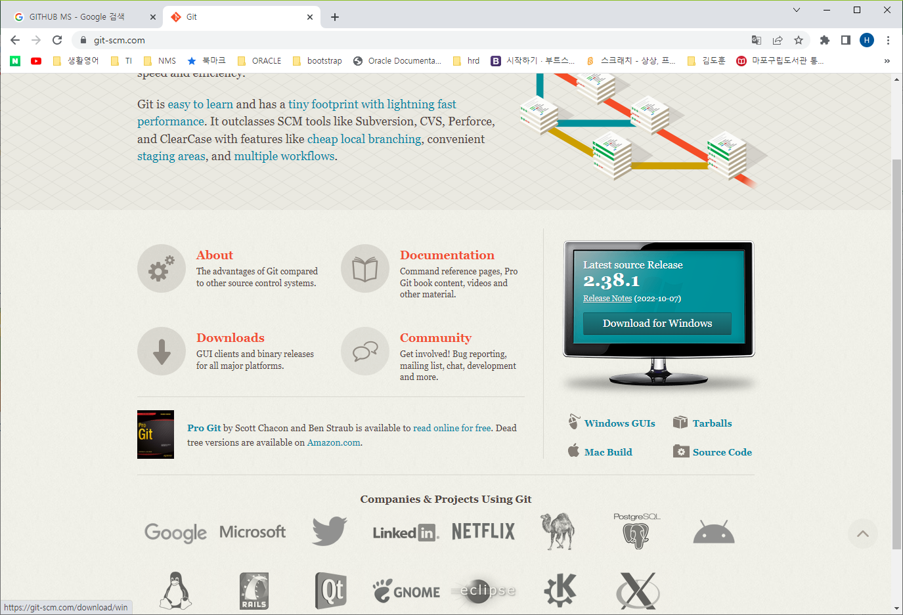
^

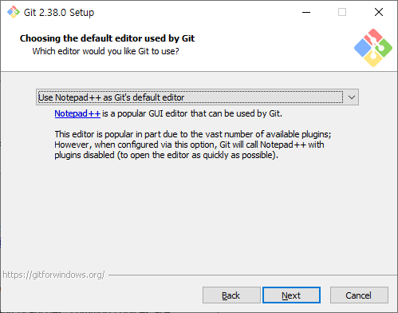

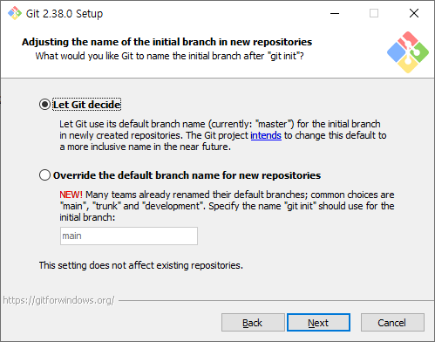

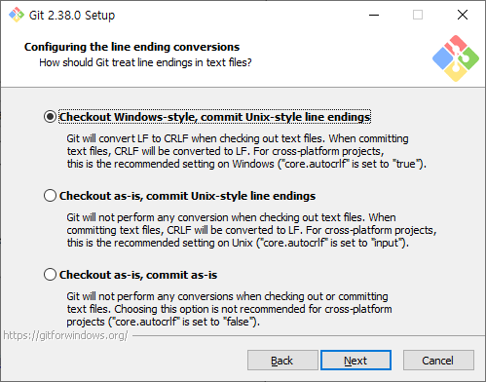

 |  |  | 터비널 설정
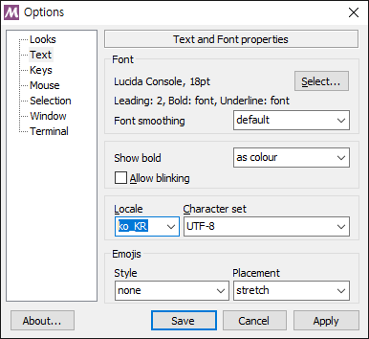

 |  |  | UNIX명령어

 |  |  | 명령어 |  |  |  | 설명
 |  |  | mkdir |  |  |  | 디렉토리 생성
 |  |  | ls |  |  |  | 파일과 디렉토리 목록 보기
 |  |  | cd 디레토리 |  |  |  | 디렉토리 이동
 |  |  | cat 파일 |  |  |  | 파일 내용 보기

 |  |  | ITSC@DESKTOP-ONE4R81 MINGW64 ~
 |  |  | $ pwd |  |  |  | 현재 작업 디렉토리
 |  |  | /c/Users/ITSC

 |  |  | ITSC@DESKTOP-ONE4R81 MINGW64 ~
 |  |  | $ cd /E/DCOM_0725 |  |  |  | 디렉토리 이동

 |  |  | ITSC@DESKTOP-ONE4R81 MINGW64 /E/DCOM_0725
 |  |  | $ mkdir git_tutorial |  |  |  | 디렉토리 생성

 |  |  | ITSC@DESKTOP-ONE4R81 MINGW64 /E/DCOM_0725
 |  |  | $ ls |  |  |  | 디렉토리 목록 보기
 |  |  | 01_C/ 07_LINUX/ 13_GIT/
 |  |  | 02_LINUX/ 08_기획/ FreeAlarmClockPortable/
 |  |  | 03_JAVA/ 09_프로젝트구현/ app/
 |  |  | 04_DB/ 10_zoom/ git_tutorial/
 |  |  | 05_WEB/ 11_교무/
 |  |  | 06_SPRING/ 12_PCWK/

 |  |  | ITSC@DESKTOP-ONE4R81 MINGW64 /E/DCOM_0725
 |  |  | $

 |  |  | 명령어 구조
 |  |  |  | $ git 명령어 옵션

 |  |  | ITSC@DESKTOP-ONE4R81 MINGW64 /E/DCOM_0725
 |  |  | $ git --version |  |  | git 버전 정보
 |  |  | git version 2.38.0.windows.1
 |  |  | ITSC@DESKTOP-ONE4R81 MINGW64 /E/DCOM_0725
 |  |  | $ git config --list |  |  | git 환경 설정 정보
 |  |  | diff.astextplain.textconv=astextplain
 |  |  | filter.lfs.clean=git-lfs clean -- %f
 |  |  | filter.lfs.smudge=git-lfs smudge -- %f
 |  |  | filter.lfs.process=git-lfs filter-process
 |  |  | filter.lfs.required=true
 |  |  | http.sslbackend=openssl
 |  |  | http.sslcainfo=C:/Program Files/Git/mingw64/ssl/certs/ca-bundle.crt
 |  |  | core.autocrlf=true
 |  |  | core.fscache=true
 |  |  | core.symlinks=false
 |  |  | core.editor="C:\\Program Files\\Notepad++\\notepad++.exe" -multiInst -notabbar -nosession -noPlugin
 |  |  | pull.rebase=false
 |  |  | credential.helper=manager-core
 |  |  | credential.https://dev.azure.com.usehttppath=true
 |  |  | init.defaultbranch=master
 |  |  | user.email=jamesol@paran.com
 |  |  | user.name=H.Y. Kim
 |  |  | core.editor=notepad
 |  |  | core.autocrlf=true

 |  |  | #git email, 사용자 이름 설정

 |  |  | $ git config --global user.email "jamesol@paran.com" |  |  |  |  |  |  |  |  | email설정

 |  |  | ITSC@DESKTOP-ONE4R81 MINGW64 /E/DCOM_0725
 |  |  | $ git config --global user.name "H.Y. Kim" |  |  |  |  |  |  |  |  | 이름

 |  |  | ITSC@DESKTOP-ONE4R81 MINGW64 /E/DCOM_0725
 |  |  | $ git config --list |  |  |  |  |  |  |  |  | 설정 확인
 |  |  | diff.astextplain.textconv=astextplain
 |  |  | filter.lfs.clean=git-lfs clean -- %f
 |  |  | filter.lfs.smudge=git-lfs smudge -- %f
 |  |  | filter.lfs.process=git-lfs filter-process
 |  |  | filter.lfs.required=true
 |  |  | http.sslbackend=openssl
 |  |  | http.sslcainfo=C:/Program Files/Git/mingw64/ssl/certs/ca-bundle.crt
 |  |  | core.autocrlf=true
 |  |  | core.fscache=true
 |  |  | core.symlinks=false
 |  |  | core.editor="C:\\Program Files\\Notepad++\\notepad++.exe" -multiInst -notabbar -nosession -noPlugin
 |  |  | pull.rebase=false
 |  |  | credential.helper=manager-core
 |  |  | credential.https://dev.azure.com.usehttppath=true
 |  |  | init.defaultbranch=master
 |  |  | user.email=jamesol@paran.com
 |  |  | user.name=H.Y. Kim
 |  |  | core.editor=notepad
 |  |  | core.autocrlf=true

 |  |  | $ pwd
 |  |  | /E/DCOM_0725/git_tutorial

 |  |  | ITSC@DESKTOP-ONE4R81 MINGW64 /E/DCOM_0725/git_tutorial
 |  |  | $ git init |  |  |  |  |  | git환경 초기
 |  |  | Initialized empty Git repository in E:/DCOM_0725/git_tutorial/.git/

 |  |  | ITSC@DESKTOP-ONE4R81 MINGW64 /E/DCOM_0725/git_tutorial (master)
 |  |  | $ ls -la
 |  |  | total 8
 |  |  | drwxr-xr-x 1 ITSC 197121 0 Oct 19 15:07 ./
 |  |  | drwxr-xr-x 1 ITSC 197121 0 Oct 19 14:43 ../
 |  |  | drwxr-xr-x 1 ITSC 197121 0 Oct 19 15:07 .git/

 |  |  | $ git status |  |  |  |  |  | git 현재 상태 확인
 |  |  | On branch master

 |  |  | No commits yet

 |  |  | nothing to commit (create/copy files and use "git add" to track)

 |  |  | $ notepad pcwk.txt |  |  |  |  |  | 파일 생성

 |  |  | ITSC@DESKTOP-ONE4R81 MINGW64 /E/DCOM_0725/git_tutorial (master)
 |  |  | $ cat pcwk.txt
 |  |  | Hello, world.

 |  |  | $ git status |  |  |  |  | git 상태 정보 출력
 |  |  | On branch master

 |  |  | No commits yet

 |  |  | Untracked files:
 |  |  | (use "git add <file>..." to include in what will be committed) |  |  |  |  |  |  |  |  | staging에 올리는 명령에 예시
 |  |  | pcwk.txt

 |  |  | nothing added to commit but untracked files present (use "git add" to track)

 |  |  | ITSC@DESKTOP-ONE4R81 MINGW64 /E/DCOM_0725/git_tutorial (master)
 |  |  | $ git add pcwk.txt |  |  |  |  |  |  | staging에 올림

 |  |  | ITSC@DESKTOP-ONE4R81 MINGW64 /E/DCOM_0725/git_tutorial (master)
 |  |  | $ git status
 |  |  | On branch master

 |  |  | No commits yet

 |  |  | Changes to be committed:
 |  |  | (use "git rm --cached <file>..." to unstage) |  |  |  |  |  |  |  | staging에서 work dir로 내리기
 |  |  | new file: pcwk.txt

 |  |  | $ git commit -m " 1 commit" |  |  |  |  |  |  |  | commit 형상관리 시작!
 |  |  | [master (root-commit) 2fe882e] 1 commit
 |  |  | 1 file changed, 1 insertion(+)
 |  |  | create mode 100644 pcwk.txt

 |  |  | $ git log |  |  |  |  |  |  |  | commit log보기
 |  |  | commit 2fe882ee689a3e3e4bfa2dbc44b20ca738b51e0e (HEAD -> master)
 |  |  | Author: H.Y. Kim <jamesol@paran.com>
 |  |  | Date: Wed Oct 19 15:18:56 2022 +0900

 |  |  | 1 commit

 |  |  | $ notepad pcwk.txt

 |  |  | ITSC@DESKTOP-ONE4R81 MINGW64 /E/DCOM_0725/git_tutorial (master)
 |  |  | $ cat pcwk.txt
 |  |  | Hello, world.
 |  |  | 2Hello, world. |  |  |  |  |  |  |  |  | 소스 변경

 |  |  | $ git status
 |  |  | On branch master
 |  |  | Changes not staged for commit:
 |  |  | (use "git add <file>..." to update what will be committed)
 |  |  | (use "git restore <file>..." to discard changes in working directory)
 |  |  | modified: pcwk.txt |  |  |  |  |  |  |  |  | 수정, staging으로 올릴 파일이 있다.

 |  |  | no changes added to commit (use "git add" and/or "git commit -a")

 |  |  | $ git add pcwk.txt |  |  |  |  | staging 올리기

 |  |  | ITSC@DESKTOP-ONE4R81 MINGW64 /E/DCOM_0725/git_tutorial (master)
 |  |  | $ git status
 |  |  | On branch master
 |  |  | Changes to be committed:
 |  |  | (use "git restore --staged <file>..." to unstage)
 |  |  | modified: pcwk.txt

 |  |  | ITSC@DESKTOP-ONE4R81 MINGW64 /E/DCOM_0725/git_tutorial (master)
 |  |  | $ git commit -m "2번쨰" |  |  |  |  | commit
 |  |  | [master 27da6b9] 2번쨰
 |  |  | 1 file changed, 2 insertions(+), 1 deletion(-)

 |  |  | $ git log |  |  |  |  | commit log
 |  |  | commit 27da6b9e9018451f99573d58824a7423b86bae08 (HEAD -> master) |  |  |  |  |  |  |  |  |  | 7자리로 과거로 되돌리기 가능
 |  |  | Author: H.Y. Kim <jamesol@paran.com>
 |  |  | Date: Wed Oct 19 15:25:24 2022 +0900

 |  |  | 2번쨰

 |  |  | commit 2fe882ee689a3e3e4bfa2dbc44b20ca738b51e0e
 |  |  | Author: H.Y. Kim <jamesol@paran.com>
 |  |  | Date: Wed Oct 19 15:18:56 2022 +0900

 |  |  | 1 commit

 |  |  | $ git checkout 2fe882e |  |  |  |  |  | 첫 번째 commit으로 되돌리기
 |  |  | Note: switching to '2fe882e'.

 |  |  | You are in 'detached HEAD' state. You can look around, make experimental
 |  |  | changes and commit them, and you can discard any commits you make in this
 |  |  | state without impacting any branches by switching back to a branch.

 |  |  | If you want to create a new branch to retain commits you create, you may
 |  |  | do so (now or later) by using -c with the switch command. Example:

 |  |  | git switch -c <new-branch-name>

 |  |  | Or undo this operation with:

 |  |  | git switch - |  |  |  |  |  | 바로 이전 상태로 되돌리기

 |  |  | Turn off this advice by setting config variable advice.detachedHead to false

 |  |  | HEAD is now at 2fe882e 1 commit

 |  |  | ITSC@DESKTOP-ONE4R81 MINGW64 /E/DCOM_0725/git_tutorial ((2fe882e...))
 |  |  | $ cat pcwk.txt |  |  |  |  |  | 1 번째 commit상태로 돌아옮
 |  |  | Hello, world.
 |  |  | ITSC@DESKTOP-ONE4R81 MINGW64 /E/DCOM_0725/git_tutorial ((2fe882e...))
 |  |  | $ git switch - |  |  |  |  |  | undo 실행
 |  |  | Previous HEAD position was 2fe882e 1 commit
 |  |  | Switched to branch 'master'

 |  |  | ITSC@DESKTOP-ONE4R81 MINGW64 /E/DCOM_0725/git_tutorial (master)
 |  |  | $ cat pcwk.txt |  |  |  |  |  | 원래 대로 back
 |  |  | Hello, world.
 |  |  | 2Hello, world.

 |  |  | github가입 하기

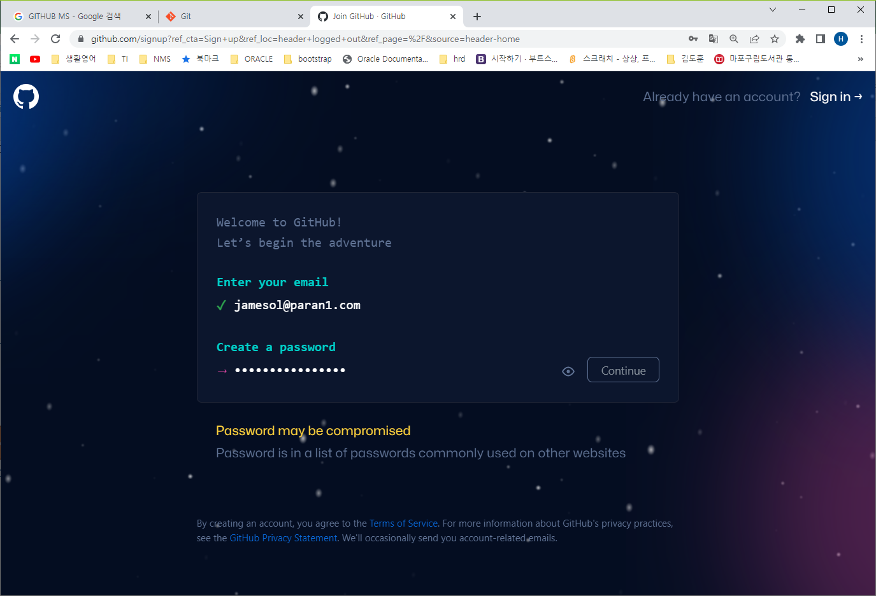

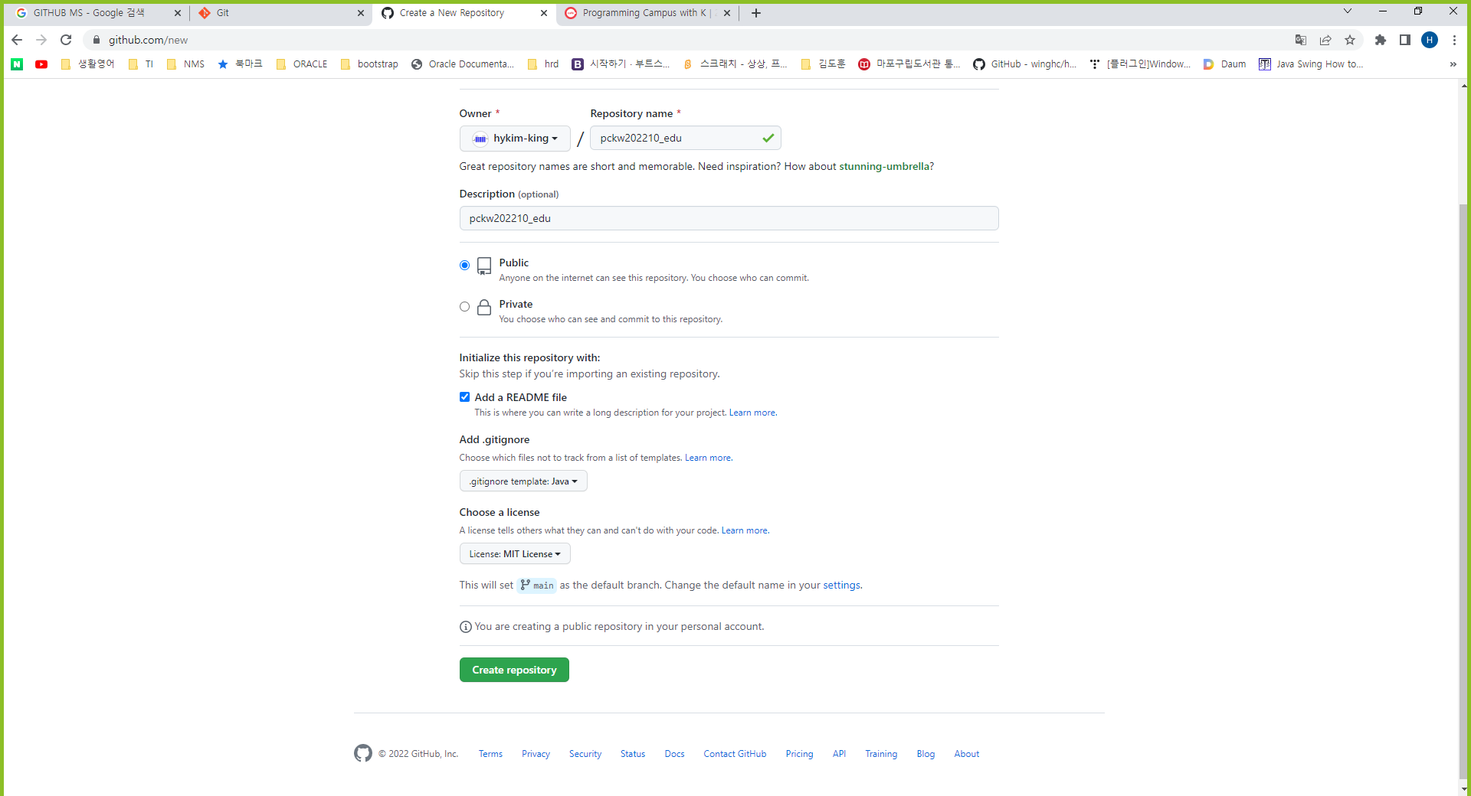
 |  |  | git repository 생성

 |  | github 원격 저장소 데이터를 로컬로 내려 받기 |  |  |  |  |  |  |  | https://github.com/hykim-king/pckw202210_edu.git

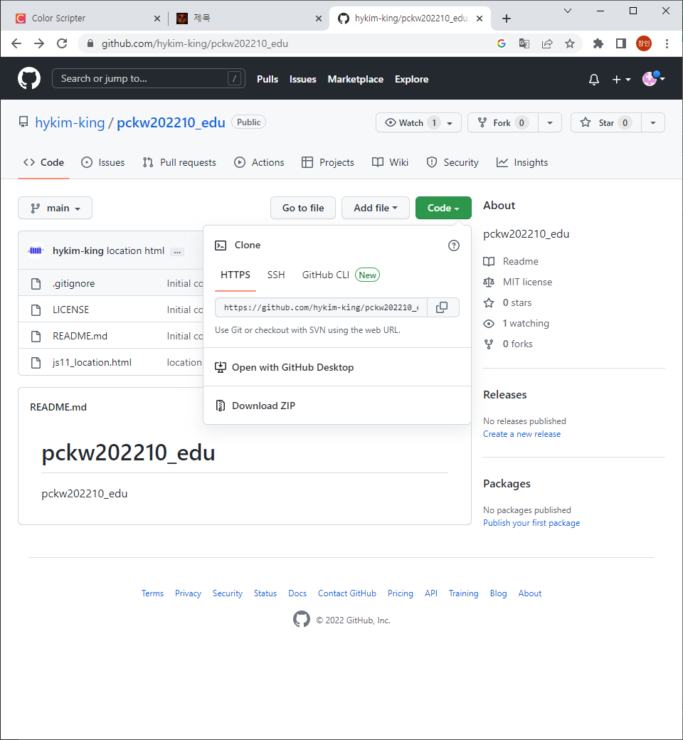

 |  |  | ITSC@DESKTOP-ONE4R81 MINGW64 /c/DCOM_0725/git_clone
 |  |  | $ git clone https://github.com/hykim-king/pckw202210_edu.git .
 |  |  | Cloning into '.'...
 |  |  | remote: Enumerating objects: 8, done.
 |  |  | remote: Counting objects: 100% (8/8), done.
 |  |  | remote: Compressing objects: 100% (7/7), done.
 |  |  | remote: Total 8 (delta 1), reused 0 (delta 0), pack-reused 0
 |  |  | Receiving objects: 100% (8/8), done.
 |  |  | Resolving deltas: 100% (1/1), done.

js05_1019
목 차
 | 강사 email |  |  |  |  | jamesol@paran.com
 | 수업café |  |  |  |  | https://cafe.daum.net/pcwk
 | JavaScript API |  |  |  |  | https://developer.mozilla.org/ko/docs/Web/JavaScript
 | 단축키 |  |  |  |  | https://jhnyang.tistory.com/323
 | ColorScriptor |  |  |  |  | https://colorscripter.com/
 | class
 |  | ES6(2015)에서 추가
 |  | 객체 생성, 상속 가능

 |  | class 클래스명{
 |  |  | construct(매개변수1, 매개변수2){
 |  |  |  | this.변수01 = 매개변수1;
 |  |  |  | this.변수02 = 매개변수2;
 |  |  | }

 |  |  | 메서드(){}
 |  |  | get 메서드(){}
 |  |  | set 메서드(){}
 |  | }

 |  | let 변수01 = new 클래스명(매개변수1, 매개변수2);
 |  | let 변수02 = new 클래스명(매개변수1, 매개변수2);

 |  |  | /**
 |  |  | *
 |  |  | */
 |  |  | 'use strict';

 |  |  | class Person{
 |  |  | //생성자
 |  |  | constructor(name, age){
 |  |  | //멤버 변수
^ |  |  | this.name = name;
 |  |  | this.age = age;
 |  |  | }
 |  |  | //메서드
 |  |  | speak() {
 |  |  | console.log(`name: ${this.name}, age: ${this.age}`);
 |  |  | }

 |  |  | }
 |  |  | const pcwk = new Person('PCWK',22);

 |  |  | console.log(`pcwk.age: ${pcwk.name}`);
 |  |  | console.log(`pcwk.age: ${pcwk.age}`);
 |  |  | pcwk.speak();

 |  | getter setter
 |  |  | /**
 |  |  | *
 |  |  | */
 |  |  | 'use strict';

 |  |  | class User{
 |  |  | //생성자
 |  |  | constructor(name, passwd, age){
 |  |  | this.name = name;
 |  |  | this.passwd = passwd;
 |  |  | this.age = age;
 |  |  | }
 |  |  | //getter
 |  |  | get getAge(){
 |  |  | return this.age;
 |  |  | }
 |  |  | //setter
 |  |  | set setAge(value){
 |  |  | if(value < 0){
 |  |  | value = 0;
 |  |  | }
 |  |  | this.age = value;
 |  |  | }

 |  |  | }
 |  |  | let user01 = new User('pcwk','4321',22);

 |  |  | console.log(`user01.name: ${user01.name}`);
 |  |  | console.log(`user01.passwd: ${user01.passwd}`);

 |  |  | //setter
 |  |  | user01.setAge = -1;
 |  |  | console.log(`user01.getAge: ${user01.getAge}`);

 | 상속
 |  | 구문)
 |  |  | class Child extends Parent{

 |  |  | }
width; height; color;
shape
draw(); getArea();
toString();

width; height; color;
Rectangle
draw(); getArea();
toString();
width; height; color;
Triangle
draw(); getArea();
toString();

 |  |  | /**
 |  |  | *
 |  |  | */
 |  |  | 'use strict';

 |  |  | class Shape{

 |  |  | constructor(width, height, color){
 |  |  | this.width = width;
 |  |  | this.height = height;
 |  |  | this.color = color;
 |  |  | }

 |  |  | draw() {
 |  |  | console.log(`drawing: ${this.color} color!`);
 |  |  | }

 |  |  | getArea(){
 |  |  | return this.width * this.height;
 |  |  | }

 |  |  | }

 |  |  | class Rectangle extends Shape{

 |  |  | }
 |  |  | let rectangle = new Rectangle(10,10,'Red');
 |  |  | rectangle.draw();

 |  |  | console.log(`rectangle.getArea() : ${rectangle.getArea()}`);

 |  |  | class Triangle extends Shape{

 |  |  | draw() {
 |  |  | //parent.메서드.call
 |  |  | super.draw();
 |  |  | console.log(`Triangle drawing blue color.`);
 |  |  | }
 |  |  | getArea() {
 |  |  | return (this.width * this.height) / 2;
 |  |  | }
 |  |  | toString() {
 |  |  | return `Triangle: color:${this.color}`;
 |  |  | }
 |  |  | }
 |  |  | console.log('------------------------------------------------------------');
 |  |  | let triangle = new Triangle(10,10,'Blue');
 |  |  | triangle.draw();
 |  |  | console.log(`triangle.getArea() : ${triangle.getArea()}`);
 |  |  | console.log(`triangle.toString() : ${triangle.toString()}`);
 |  |  | console.log(`triangle instanceof Shape: ${triangle instanceof Shape}`);
 |  |  | console.log(`triangle instanceof Rectangle: ${triangle instanceof Rectangle}`);
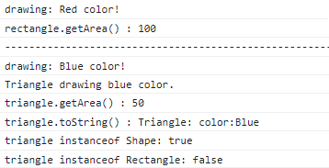

 | callback function
 |  | 자바 스크립트 함수는 일급객체(first-class object)
 |  | 함수의 파람으로 함수가 전달!

 |  | 일급객체(first-class object)란
 |  | 변수나 데이터에 할당할 수 있어야 한다.
 |  | 객체의 인자로 넘길 수 있어야 한다.
 |  | 객체의 리턴값으로 리턴 할 수 있어야 한다.
 |  |  | /**
 |  |  | *
 |  |  | */
 |  |  | 'use strict';

 |  |  | function add(num1, num2) {
 |  |  | return num1+num2;
 |  |  | }
 |  |  | function multiply(num1, num2) {
 |  |  | return num1*num2;
 |  |  | }
 |  |  | function surprise(callback) {
 |  |  | const result = callback(11,10);

 |  |  | console.log(`result: ${result}`);
 |  |  | }
 |  |  | surprise(add);
 |  |  | surprise(multiply);

 | 내장 객체
 |  | Number, String, Array, Math, Date, RegExp, Set, Map

 |  | Number
 |  |  | let num = new Number(11);
 |  |  | let num01 = 13;

 |  |  | 메서드 |  |  | 설명
 |  |  | toFixed() |  |  | toFixed(n)일 때 n값 만큼의 소수점 자릿수를 만들어 준다. (자릿수 이전 값은 반올림) |  |  |  |  |  |  |  |  | num = 328.575; num.toFixed(); // 329 num.toFixed(1); // 328.6

 |  |  | toString() |  |  | toString(n)일 때 n값의 진수로 만들어 준다.
 |  |  |  |  |  | num = 12;
 |  |  |  |  |  | num.toString(2); // 1100(2진수)
 |  |  |  |  |  | num.toString(16); //c….(16진수)

 |  |  | 소수점 계산
 |  |  |  | 46000*0.7 |  | = | 32200
 |  |  |  | /**
 |  |  |  | *
 |  |  |  | */
 |  |  |  | 'use strict';
 |  |  |  | //소수점 자리수 표현
 |  |  |  | let num = new Number(328.575);
 |  |  |  | console.log(`num : ${num.toFixed()}`); //329
 |  |  |  | console.log(`num : ${num.toFixed(1)}`);//328.5
 |  |  |  | console.log(`num : ${num.toFixed(2)}`);//328.57

 |  |  |  | //진수 변환
 |  |  |  | let num01 = 12;
 |  |  |  | console.log(`12의 2진수 : ${num01.toString(2)}`); //1100
 |  |  |  | console.log(`12의 16진수 : ${num01.toString(16)}`);//c

 |  |  |  | //소수점 계산에 관한 문제
 |  |  |  | let n01= 46000;
 |  |  |  | let n02 = 0.7;
 |  |  |  | console.log(`46000*0.7 : ${n01*n02}`);

 |  |  |  | //곱해지는 소수가 정수가 나오도록 소수의 자리수를 곱한 뒤 소수 자리수 만큼 다시 나누어 준다.
 |  |  |  | console.log(n01*(0.7*10)/10);

 |  | String
 |  |  | let str = new String(`자바스크립트`);
 |  |  | let str01 = `자바스크립트`;

 |  |  | String 객체 프로퍼티

 |  |  |  | 프로퍼티 |  |  |  | 설명
 |  |  |  | length |  |  |  | 문자열의 개수를 취득

 |  |  |  | String의 주요 메서드

 |  |  |  | 문자열 | J | a | v | a | s | c | r | i | p | t
 |  |  |  | index | 0 | 1 | 2 | 3 | 4 | 5 | 6 | 7 | 8 | 9

 |  |  |  |  | /**
 |  |  |  |  | *
 |  |  |  |  | */
 |  |  |  |  | 'use strict';

 |  |  |  |  | let str = 'Javascript';

 |  |  |  |  | console.log(`str: ${str}`);

 |  |  |  |  | //length: 문자열의 길이
 |  |  |  |  | console.log(`str.length: ${str.length}`);

 |  |  |  |  | //charAt(n) : 인덱스 번호에 위치한 문자를 반환.(인덱스 번호는 0부터 시작)
 |  |  |  |  | console.log(`str.charAt(8): ${str.charAt(8)}`);

 |  |  |  |  | str = 'pc.wk.java';
 |  |  |  |  | //lastIndexOf('a') : 'a'를 오른쪽 부터 문자를 검색해서 일치하는 index 위치 반환
 |  |  |  |  | console.log(`str.lastIndexOf('.') : ${str.lastIndexOf('.')}`);

 |  |  |  |  | //indexof : 왼쪽부터 문자를 검색해서 일치하는 index위치 반환
 |  |  |  |  | console.log(`str.indexOf('.') : ${str.indexOf('.')}`);

 |  |  |  |  | //substring(4,9) : 문자열 인덱스 4부터 index 9이전 까지
 |  |  |  |  | str = 'Javascript';
 |  |  |  |  | console.log(`str.substring(4,9) : ${str.substring(4,9)}`);

 |  |  |  |  | //substr(4, 6) : index번호 4번 부터 6개 문자를 자르시오
 |  |  |  |  | console.log(`str.substr(4,6) : ${str.substr(4,6)}`);

 |  |  |  |  | //split('-') : '-'문자를 기준으로 문자열을 분할하고 배열로 return
 |  |  |  |  | str = '010-1234-5678';
 |  |  |  |  | let phoneNumber = str.split('-');
 |  |  |  |  | for(let i = 0; i < phoneNumber.length; i++) {
 |  |  |  |  | console.log(`phoneNumber[${i}]: ${phoneNumber[i]}`);
 |  |  |  |  | }
 |  |  |  |  | //replace('a','A') : 'a'를 'A' 로 바꾸시오
 |  |  |  |  | str = 'Javascript';
 |  |  |  |  | console.log(`${str} : str.replace('a','A') : ${str.replace('a','A')}`);

 |  |  |  |  | //toLowerCase() : 소문자로 변경
 |  |  |  |  | //toUpperCase() : 대문자로 변경
 |  |  |  |  | //trim() : 문자열의 앞 뒤 공백 제거
 |  |  |  |  | //concat() : 문자와 문자를 결합

 |  |  |  |  | str = ' Javascript ';
 |  |  |  |  | console.log(`${str} : str.trim() : ${str.trim()}`);
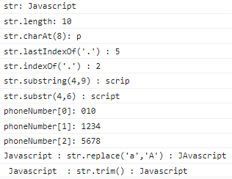

 | Array 객체
 |  | 객체 리터럴을 필요한 만큼 저장할 수 있다.
 |  | 저장된 값에 접근하기 위해 index가 부여 된다.

 |  | let subject = new Array(10, 20, 'javascript', 'css');
 |  | let subject = {10, 20, 'javascript', 'css'};

 |  | length : 배열의 길이를 가지고 있는 property
 |  |  | /**
 |  |  | *
 |  |  | */
 |  |  | 'use strict';

 |  |  | let subject = [11,13,'Javascript','CSS','JQuery'];

 |  |  | //배열의 길이
 |  |  | console.log(`subject.length : ${subject.length}`);

 |  |  | //배열의 index
 |  |  | console.log(`subject[2] : ${subject[2]}`);

 |  |  | //배열과 반복문
 |  |  | for(let i = 0; i < subject.length;i++) {
 |  |  | console.log(`subject[${i}] : ${subject[i]}`);
 |  |  | }
 |  |  | //배열에 요소 추가 : push('jsp')
 |  |  | let newLentgh = subject.push('jsp');
 |  |  | console.log(`newLentgh : ${newLentgh}`);

 |  |  | //toString() : 배열을 문자열로 변환
 |  |  | console.log(`subject.toString() : ${subject.toString()}`);

 |  |  | //join('-') : 배열 요소를 '-' 로 연결한 문자를 출력
 |  |  | console.log(`subject.join('-') : ${subject.join('-')}`);

 |  |  | //for .. in : 배열의 인덱스 변환
 |  |  | let country = ['미국', '영국', '중국', '태국'];

 |  |  | for(let i in country) {
 |  |  | console.log(`i:${i} , country[${i}], ${country[i]}`);
 |  |  | }
 |  |  | //향상된 for문
 |  |  | //for .. of 문
 |  |  | for(let i of country) {
 |  |  | console.log(`i:${i}`);
 |  |  | }
 |  |  | //forEach()
 |  |  | let numArray = [10,20,30,40,50,60,70];
 |  |  | let sum = 0;
 |  |  | numArray.forEach(function(value, index, array){ |  |  |  |  |  |  |  | callback function
 |  |  | console.log(`index :${index} : value: ${value} , ${array}`);
 |  |  | sum += value;
 |  |  | });
 |  |  | console.log(`sum :${sum}`);
 |  |  | //sort() : 정렬
 |  |  | let info = [50,45,11,13,16];
 |  |  | console.log(`info: ${info}`);

 |  |  | info.sort(function(a,b){
 |  |  | return a-b; //오름차순 (b - a 내림차순)
 |  |  | });
 |  |  | console.log(`info: ${info}`);

 |  |  | //map() : 기존 배열을 이용해서 새로운 배열을 만들 수 있다.
 |  |  | let base = [10,20,30];
 |  |  | let area = base.map(function(value,index,array){
 |  |  | return value*2;
 |  |  | });
 |  |  | console.log(`base :${base}`);
 |  |  | console.log(`area : ${area}`);

 |  |  | //filter() : 조건에 맞는 데이터만 가져온다. 새로운 배열 생성
 |  |  | let data = ['javascript',50,45,'jquery'];
 |  |  | //data 배열중에 type이 number인 데이터만 출력
 |  |  | let numArray99 = data.filter(function(value, index, array){
 |  |  | return typeof value === 'number';
 |  |  | });
 |  |  | console.log(`numArray99:${numArray99}`);
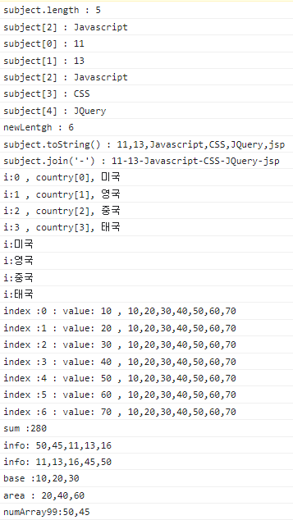

 | Math
 |  | 수학 연산을 위한 객체
 |  | 객체 생성
 |  |  | Math.프로퍼티;
 |  |  | Math.메서드;

